PORTADA
INFORME TRIMESTRAL DE LAS TIC
POR DEPARTAMENTO

Cuarto trimestre de 2013

El Gobierno Nacional y el Ministerio de Tecnologías de la Información y las Comunicaciones aclaran que la información contenida en el informe trimestral del sector TIC por departamento es compilada a través de diversas fuentes y se suministra para propósitos netamente informativos. La multiplicidad de dichas fuentes y la complejidad para controlar los mismos no permiten garantizar su absoluta confiabilidad. En consecuencia, el Ministerio ni los realizadores serán responsables directos o indirectos por la exactitud, veracidad, confiabilidad ni la integridad total o parcial de la información provista por dichas fuentes y utilizada en el presente documento. Igualmente, por los daños y perjuicios que pudieran ocasionarse mediante el uso de la información provista por medio del informe trimestral del sector TIC por departamento.

OFICINA ASESORA DE PLANEACIÓN Y ESTUDIOS SECTORIALES

Cifras reportadas al Ministerio de Tecnologías de la Información y las Comunicaciones por los proveedores de redes y servicios y consolidación de información de los diferentes programas del Ministerio TIC para el cuarto trimestre de 2013

MAPA DE BÚSQUEDA
ARCHIPIELAGO DE
SAN ANDRES Y
PROVIDENCIA
BOYACÁ
BOGOTÁ, D.C.
LA GUAJIRA
MAGDALENA
ATLÁNTICO
CESAR
BOLÍVAR
SUCRE
CORDOBA
ANTIOQUIA
SANTANDER
CASANARE
ARAUCA
VICHADA
GUAINÍA
VAUPÉS
GUAVIARE
CAQUETÁ
AMAZONAS
PUTUMAYO
NARIÑO
META
HUILA
CAUCA
VALLE DEL
CAUCA
TOLIMA
CALDAS
RISARALDA
QUINDÍO
NORTE DE
SANTANDER
CUNDINAMARCA
CHOCÓ

INFORME TRIMESTRAL DE LAS TIC POR DEPARTAMENTO

EN EL DEPARTAMENTO
QUE DESEE CONSULTAR
MAPA DE BÚSQUEDA

FUENTES DE INFORMACIÓN

AMAZONAS
MAPA DE BÚSQUEDA
INFORME TRIMESTRAL POR DEPARTAMENTO
AMAZONAS

Gestor TIC: GUILLERMO MARIN TORRES - amazonas@mintic.gov.co
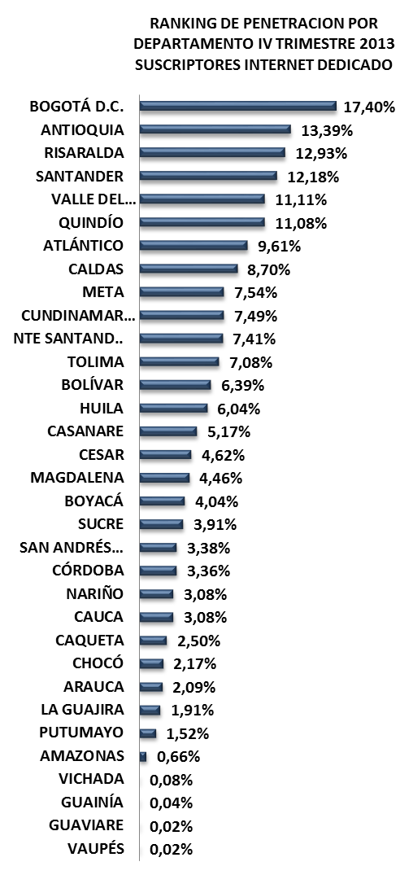
RANKING DE PENETRACION POR DEPARTAMENTO IV TRIMESTRE 2013 SUSCRIPTORES INTERNET DEDICADO
 | 4T-2013
BOGOTÁ D.C. | 0.17404004448
ANTIOQUIA | 0.13389162915
RISARALDA | 0.1292969277
SANTANDER | 0.12176749692
VALLE DEL CAUCA | 0.11112600732
QUINDÍO | 0.11082524949
ATLÁNTICO | 0.096060094206
CALDAS | 0.087031361774
META | 0.075448481526
CUNDINAMARCA | 0.074904791503
NTE SANTAND.. | 0.074099982362
TOLIMA | 0.070822587868
BOLÍVAR | 0.06387442578
HUILA | 0.060396123994
CASANARE | 0.051731404803
CESAR | 0.046198250311
MAGDALENA | 0.044599226987
BOYACÁ | 0.040409508157
SUCRE | 0.039126773957
SAN ANDRÉS… | 0.033764817007
CÓRDOBA | 0.033580203728
NARIÑO | 0.030827222301
CAUCA | 0.030757840596
CAQUETA | 0.025013051128
CHOCÓ | 0.02168960714
ARAUCA | 0.02090228319
LA GUAJIRA | 0.019129286137
PUTUMAYO | 0.015217146214
AMAZONAS | 0.0066406407212
VICHADA | 0.00075829383886
GUAINÍA | 0.00039798025023
GUAVIARE | 0.00022235810773
VAUPÉS | 0.00021019688442
No. SUSCRIPTORES INTERNET
ÍNDICE DE PENETRACIÓN DE INTERNET
PROVEEDORES INTERNET
No LÍNEAS - TELEFONÍA PÚBLICA BÁSICA CONMUTADA
SERVIDORES PÚBLICOS CERTIFICADOS EN USO DE TIC
MUNICIPIOS CONECTADOS FIBRA OPTICA

MOVISTAR
476
1.057
4T 2013
4T 2013
0
4T 2013
495
4T 2013
0,66%
DCS LTDA
4T 2013
2.206
749
3T 2013
3T 2013
0
3T 2013
493
3T 2013
0,66%
8
3T 2013
2.234
433
2T 2013
2T 2013
0
2T 2013
512
2T 2013
0,69%
AXESAT S.A.
7
2T 2013
2.326
INVERSIÓN HASTA 4T-2013
INVERSIÓN HASTA 4T-2013
ETB
2
OTROS(2)
2
$ 15.837.676
$ 0

TERMINALES ENTREGADOS
INSTITUCIONES CONECTADAS
HOGARES
DIGITALES
ENTIDADES CON TRÁMITES EN LÍNEA
ENTIDADES CAPACITADAS GEL
SITIOS WEB GEL
RANKING PENETRACIÓN INTERNET MUNICIPIOS

Leticia
1.21%
347/1122
El encanto
Puerto Nariño
0.00%
985/1122
0.01%
945/1122
La Chorrera
0.00%
986/1122
La Pedrera
0.00%
987/1122
COMPUTADORES ENTREGADOS
INSTITUCIONES CONECTADAS
HOGARES
DIGITALES
ENTIDADES CAPACITADAS GEL
ENTIDADES CON TRÁMITES EN LÍNEA
AMAZONAS

4T 2013
724
4T 2013
0
4T 2013
0
4T 2013
3
4T 2013
0
4T 2013
3
3T 2013
724
3T 2013
0
3T 2013
0
3T 2013
3T 2013
0
3T 2013
3
2T 2013
386
2T 2013
2T 2013
2T 2013
3
3
2T 2013
INVERSIÓN HASTA 4T-2013
INVERSIÓN HASTA 4T-2013
0
INVERSIÓN HASTA 4T-2013
0
0
2T 2013
3
29/33
INVERSIÓN HASTA 4T-2013
$ 6.060.744
POBLACIÓN DANE 2013
Habitantes
Municipios: 11
$ 1.053.119.498
$ 0
$ 0
74.541

FUENTES DE INFORMACIÓN

ANTIOQUIA
INFORME TRIMESTRAL POR DEPARTAMENTO
ANTIOQUIA
MAPA DE BÚSQUEDA

Gestor TIC: FRANK ARLEY GUZMÁN DAZA - antioquia@mintic.gov.co
RANKING DE PENETRACION POR DEPARTAMENTO IV TRIMESTRE 2013 SUSCRIPTORES INTERNET DEDICADO
 | 4T-2013
BOGOTÁ D.C. | 0.17404004448
ANTIOQUIA | 0.13389162915
RISARALDA | 0.1292969277
SANTANDER | 0.12176749692
VALLE DEL CAUCA | 0.11112600732
QUINDÍO | 0.11082524949
ATLÁNTICO | 0.096060094206
CALDAS | 0.087031361774
META | 0.075448481526
CUNDINAMARCA | 0.074904791503
NTE SANTAND.. | 0.074099982362
TOLIMA | 0.070822587868
BOLÍVAR | 0.06387442578
HUILA | 0.060396123994
CASANARE | 0.051731404803
CESAR | 0.046198250311
MAGDALENA | 0.044599226987
BOYACÁ | 0.040409508157
SUCRE | 0.039126773957
SAN ANDRÉS… | 0.033764817007
CÓRDOBA | 0.033580203728
NARIÑO | 0.030827222301
CAUCA | 0.030757840596
CAQUETA | 0.025013051128
CHOCÓ | 0.02168960714
ARAUCA | 0.02090228319
LA GUAJIRA | 0.019129286137
PUTUMAYO | 0.015217146214
AMAZONAS | 0.0066406407212
VICHADA | 0.00075829383886
GUAINÍA | 0.00039798025023
GUAVIARE | 0.00022235810773
VAUPÉS | 0.00021019688442

No. SUSCRIPTORES INTERNET
ÍNDICE DE PENETRACIÓN DE INTERNET
PROVEEDORES INTERNET
No LÍNEAS - TELEFONÍA PÚBLICA BÁSICA CONMUTADA
SERVIDORES PÚBLICOS CERTIFICADOS EN USO DE TIC
MUNICIPIOS CONECTADOS FIBRA OPTICA

2/33

UNE EPM
616.049
47.913
4T 2013
4T 2013
27
4T 2013
843.502
4T 2013
13,39%
TELMEX
129.473
1.499.634
4T 2013
39.809
3T 2013
3T 2013
3T 2013
829.188
3T 2013
13,16%
EDATEL S.A. E.S.P.
89.454
1.523.558
3T 2013
26.179
2T 2013
2T 2013
27
2T 2013
818.534
2T 2013
12,99%
CABLE BELLO
6.126
1.523.092
2T 2013
INVERSIÓN HASTA 4T-2013
INVERSIÓN HASTA 4T-2013
27
OTROS(14)
2.400
$ 901.866.533
$ 16.131.211.068
RANKING PENETRACIÓN INTERNET MUNICIPIOS
TERMINALES ENTREGADOS
INSTITUCIONES CONECTADAS
HOGARES
DIGITALES
ENTIDADES CON TRÁMITES EN LÍNEA
ENTIDADES CAPACITADAS GEL
SITIOS WEB GEL

Sabaneta
31.87%
1/1122
Copacabana
Envigado
19.98%
5/1122
24.73%
2/1122
Rionegro
19.32%
6/1122
Medellín
19.19%
7/1122
COMPUTADORES ENTREGADOS
INSTITUCIONES CONECTADAS
HOGARES
DIGITALES
ENTIDADES CAPACITADAS GEL
ENTIDADES CON TRÁMITES EN LÍNEA
ANTIOQUIA

4T 2013
47.996
4T 2013
196
4T 2013
8.585
4T 2013
125
4T 2013
0
4T 2013
108
3T 2013
44.309
34.737
2T 2013
3T 2013
196
3T 2013
8.585
3T 2013
125
3T 2013
0
3T 2013
108
2T 2013
INVERSIÓN HASTA 4T-2013
INVERSIÓN HASTA 4T-2013
209
INVERSIÓN HASTA 4T-2013
2T 2013
6.935
2T 2013
125
2T 2013
0
2T 2013
108
INVERSIÓN HASTA 4T-2013
$ 220.207.032
POBLACIÓN DANE 2013
Habitantes
Municipios: 125
$ 4.333.638.944
$ 3.745.244.776
$ 1.446.771.750
6.299.886

FUENTES DE INFORMACIÓN

ARAUCA
INFORME TRIMESTRAL POR DEPARTAMENTO
ARAUCA
MAPA DE BÚSQUEDA

Gestor TIC: GERMAN ROGELIO ROZO ANIS - arauca@mintic.gov.co
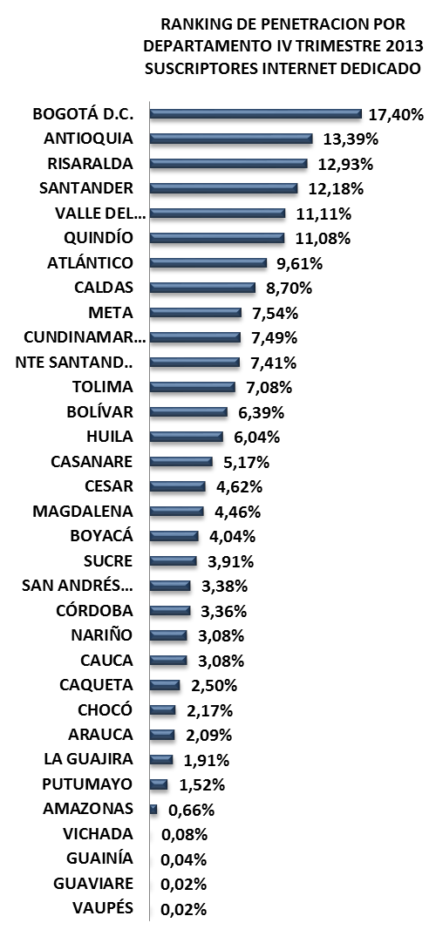
RANKING DE PENETRACION POR DEPARTAMENTO IV TRIMESTRE 2013 SUSCRIPTORES INTERNET DEDICADO
 | 4T-2013
BOGOTÁ D.C. | 0.17404004448
ANTIOQUIA | 0.13389162915
RISARALDA | 0.1292969277
SANTANDER | 0.12176749692
VALLE DEL CAUCA | 0.11112600732
QUINDÍO | 0.11082524949
ATLÁNTICO | 0.096060094206
CALDAS | 0.087031361774
META | 0.075448481526
CUNDINAMARCA | 0.074904791503
NTE SANTAND.. | 0.074099982362
TOLIMA | 0.070822587868
BOLÍVAR | 0.06387442578
HUILA | 0.060396123994
CASANARE | 0.051731404803
CESAR | 0.046198250311
MAGDALENA | 0.044599226987
BOYACÁ | 0.040409508157
SUCRE | 0.039126773957
SAN ANDRÉS… | 0.033764817007
CÓRDOBA | 0.033580203728
NARIÑO | 0.030827222301
CAUCA | 0.030757840596
CAQUETA | 0.025013051128
CHOCÓ | 0.02168960714
ARAUCA | 0.02090228319
LA GUAJIRA | 0.019129286137
PUTUMAYO | 0.015217146214
AMAZONAS | 0.0066406407212
VICHADA | 0.00075829383886
GUAINÍA | 0.00039798025023
GUAVIARE | 0.00022235810773
VAUPÉS | 0.00021019688442

No. SUSCRIPTORES INTERNET
ÍNDICE DE PENETRACIÓN DE INTERNET
PROVEEDORES INTERNET
No LÍNEAS - TELEFONÍA PÚBLICA BÁSICA CONMUTADA
SERVIDORES PÚBLICOS CERTIFICADOS EN USO DE TIC
MUNICIPIOS CONECTADOS FIBRA OPTICA

MOVISTAR
5.349
2.287
4T 2013
4T 2013
0
4T 2013
5.362
4T 2013
2,09%
AXESAT
6
10.989
4T 2013
3T 2013
1.668
3T 2013
0
3T 2013
5.468
3T 2013
2,13%
MCP S.A
2
11.246
3T 2013
2T 2013
966
2T 2013
0
2T 2013
5.658
2T 2013
2,21%
GLOBAL TV
2
11.661
2T 2013
INVERSIÓN HASTA 4T-2013
INVERSIÓN HASTA 4T-2013
OTROS(2)
3
$ 35.717.871
$ 270.743.145
RANKING PENETRACIÓN INTERNET MUNICIPIOS
TERMINALES ENTREGADOS
INSTITUCIONES CONECTADAS
HOGARES
DIGITALES
ENTIDADES CON TRÁMITES EN LÍNEA
ENTIDADES CAPACITADAS GEL
SITIOS WEB GEL

Arauca
4.59%
153/1122
Arauquita
Saravena
0.88%
370/1122
1.36%
336/1122
Tame
0.82%
376/1122
Cravo Norte
0.09%
589/1122
COMPUTADORES ENTREGADOS
INSTITUCIONES CONECTADAS
HOGARES
DIGITALES
ENTIDADES CAPACITADAS GEL
ENTIDADES CON TRÁMITES EN LÍNEA
ARAUCA

4T 2013
3.013
4T 2013
56
4T 2013
0
4T 2013
0
4T 2013
8
4T 2013
7
26/33
3T 2013
2.612
3T 2013
56
3T 2013
0
3T 2013
0
3T 2013
8
3T 2013
7
2T 2013
1.659
2T 2013
95
2T 2013
0
2T 2013
0
2T 2013
8
2T 2013
7
INVERSIÓN HASTA 4T-2013
INVERSIÓN HASTA 4T-2013
INVERSIÓN HASTA 4T-2013
INVERSIÓN HASTA 4T-2013
$ 44.394.306
POBLACIÓN DANE 2013
Habitantes
Municipios: 7
$ 65.238.792.006
$ 1.614.398.129
$ 0
256.527

FUENTES DE INFORMACIÓN

ATLÁNTICO
INFORME TRIMESTRAL POR DEPARTAMENTO
ATLÁNTICO
MAPA DE BÚSQUEDA

Gestor TIC: CARLOS GABRIEL DÍAZ SÁENZ - atlantico@mintic.gov.co
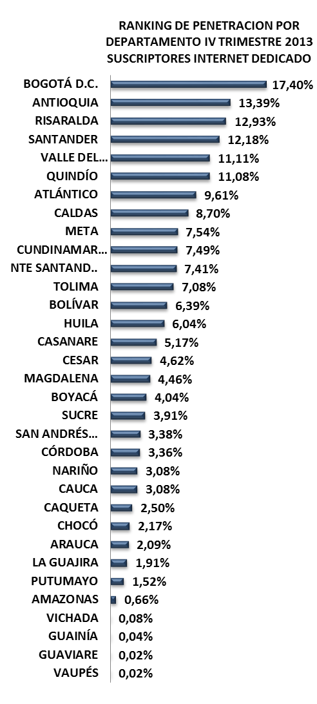
RANKING DE PENETRACION POR DEPARTAMENTO IV TRIMESTRE 2013 SUSCRIPTORES INTERNET DEDICADO
 | 4T-2013
BOGOTÁ D.C. | 0.17404004448
ANTIOQUIA | 0.13389162915
RISARALDA | 0.1292969277
SANTANDER | 0.12176749692
VALLE DEL CAUCA | 0.11112600732
QUINDÍO | 0.11082524949
ATLÁNTICO | 0.096060094206
CALDAS | 0.087031361774
META | 0.075448481526
CUNDINAMARCA | 0.074904791503
NTE SANTAND.. | 0.074099982362
TOLIMA | 0.070822587868
BOLÍVAR | 0.06387442578
HUILA | 0.060396123994
CASANARE | 0.051731404803
CESAR | 0.046198250311
MAGDALENA | 0.044599226987
BOYACÁ | 0.040409508157
SUCRE | 0.039126773957
SAN ANDRÉS… | 0.033764817007
CÓRDOBA | 0.033580203728
NARIÑO | 0.030827222301
CAUCA | 0.030757840596
CAQUETA | 0.025013051128
CHOCÓ | 0.02168960714
ARAUCA | 0.02090228319
LA GUAJIRA | 0.019129286137
PUTUMAYO | 0.015217146214
AMAZONAS | 0.0066406407212
VICHADA | 0.00075829383886
GUAINÍA | 0.00039798025023
GUAVIARE | 0.00022235810773
VAUPÉS | 0.00021019688442

No. SUSCRIPTORES INTERNET
ÍNDICE DE PENETRACIÓN DE INTERNET
PROVEEDORES INTERNET
No LÍNEAS - TELEFONÍA PÚBLICA BÁSICA CONMUTADA
SERVIDORES PÚBLICOS CERTIFICADOS EN USO DE TIC
MUNICIPIOS CONECTADOS FIBRA OPTICA

7/33

METROTEL
91.846
11.836
4T 2013
4T 2013
0
4T 2013
230.835
4T 2013
9,61%
TELMEX
55.973
4T 2013
293.156
3T 2013
10.419
3T 2013
0
3T 2013
222.746
3T 2013
9,27%
MOVISTAR
55.106
3T 2013
286.462
2T 2013
7.653
2T 2013
0
2T 2013
220.068
2T 2013
9,16%
UNE EPM
26.061
2T 2013
149.550
INVERSIÓN HASTA 4T-2013
INVERSIÓN HASTA 4T-2013
OTROS(9)
1.849
$ 245.416.955
$ 0
RANKING PENETRACIÓN INTERNET MUNICIPIOS
TERMINALES ENTREGADOS
INSTITUCIONES CONECTADAS
HOGARES
DIGITALES
ENTIDADES CON TRÁMITES EN LÍNEA
ENTIDADES CAPACITADAS GEL
SITIOS WEB GEL
30/1122
Puerto Colombia
Barranquilla
9.22%
13.71%
62/1122
Soledad
8.47%
69/1122
Malambo
6.67%
90/1122
Santo Tomás
3.85%
180/1122
COMPUTADORES ENTREGADOS
INSTITUCIONES CONECTADAS
HOGARES
DIGITALES
ENTIDADES CAPACITADAS GEL
ENTIDADES CON TRÁMITES EN LÍNEA
ATLÁNTICO

4T 2013
13.636
4T 2013
53
4T 2013
5.720
4T 2013
21
4T 2013
0
4T 2013
22
3T 2013
12.552
3T 2013
54
3T 2013
5.720
3T 2013
21
3T 2013
0
3T 2013
22
2T 2013
9.671
2T 2013
55
2T 2013
4.920
2T 2013
21
2T 2013
0
2T 2013
22
INVERSIÓN HASTA 4T-2013
INVERSIÓN HASTA 4T-2013
INVERSIÓN HASTA 4T-2013
INVERSIÓN HASTA 4T-2013
$ 44.445.456
POBLACIÓN DANE 2013
Habitantes
Municipios: 23
$ 19.367.525.224
$ 793.557.583
$ 857.476.000
2.403.027

FUENTES DE INFORMACIÓN

BOGOTÁ, D.C.
INFORME TRIMESTRAL POR DEPARTAMENTO
BOGOTÁ, D.C.
MAPA DE BÚSQUEDA

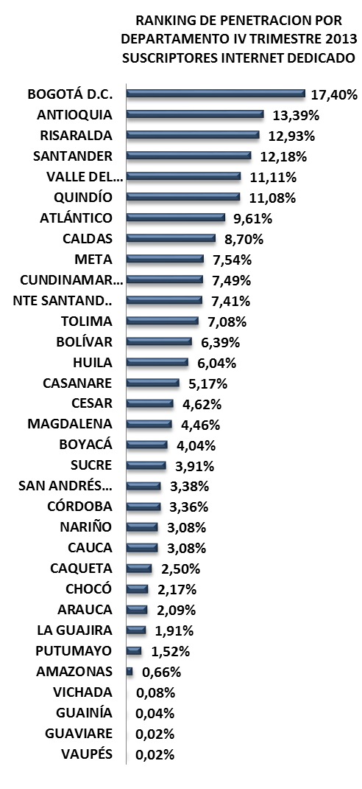
RANKING DE PENETRACION POR DEPARTAMENTO IV TRIMESTRE 2013 SUSCRIPTORES INTERNET DEDICADO
 | 4T-2013
BOGOTÁ D.C. | 0.17404004448
ANTIOQUIA | 0.13389162915
RISARALDA | 0.1292969277
SANTANDER | 0.12176749692
VALLE DEL CAUCA | 0.11112600732
QUINDÍO | 0.11082524949
ATLÁNTICO | 0.096060094206
CALDAS | 0.087031361774
META | 0.075448481526
CUNDINAMARCA | 0.074904791503
NTE SANTAND.. | 0.074099982362
TOLIMA | 0.070822587868
BOLÍVAR | 0.06387442578
HUILA | 0.060396123994
CASANARE | 0.051731404803
CESAR | 0.046198250311
MAGDALENA | 0.044599226987
BOYACÁ | 0.040409508157
SUCRE | 0.039126773957
SAN ANDRÉS… | 0.033764817007
CÓRDOBA | 0.033580203728
NARIÑO | 0.030827222301
CAUCA | 0.030757840596
CAQUETA | 0.025013051128
CHOCÓ | 0.02168960714
ARAUCA | 0.02090228319
LA GUAJIRA | 0.019129286137
PUTUMAYO | 0.015217146214
AMAZONAS | 0.0066406407212
VICHADA | 0.00075829383886
GUAINÍA | 0.00039798025023
GUAVIARE | 0.00022235810773
VAUPÉS | 0.00021019688442
No. SUSCRIPTORES INTERNET
SERVIDORES PÚBLICOS CERTIFICADOS EN USO DE TIC
ÍNDICE DE PENETRACIÓN DE INTERNET
PROVEEDORES INTERNET
No LÍNEAS - TELEFONÍA PÚBLICA BÁSICA CONMUTADA
MUNICIPIOS CONECTADOS FIBRA OPTICA
1/33
1/33

TELMEX
590.365
46.582
4T 2013
4T 2013
0
4T 2013
1.335.647
4T 2013
17,40%
ETB
479.510
2.340.621
4T 2013
37.611
3T 2013
3T 2013
0
3T 2013
1.324.491
3T 2013
17,26%
UNE EPM
137.989
2.343.762
3T 2013
18.496
2T 2013
2T 2013
0
2T 2013
1.298.179
2T 2013
16,92%
MOVISTAR
114.019
2.349.673
2T 2013
INVERSIÓN HASTA 4T-2013
INVERSIÓN HASTA 4T-2013
OTROS(18)
13.764
$ 753.498.781
$ 0

TERMINALES ENTREGADOS
INSTITUCIONES CONECTADAS
HOGARES
DIGITALES
ENTIDADES CON TRÁMITES EN LÍNEA
ENTIDADES CAPACITADAS GEL
SITIOS WEB GEL
RANKING PENETRACIÓN INTERNET MUNICIPIOS

Bogotá
17.40%
12/1122
BOGOTÁ, D.C.
:
COMPUTADORES ENTREGADOS
INSTITUCIONES CONECTADAS
HOGARES
DIGITALES
ENTIDADES CAPACITADAS GEL
ENTIDADES CON TRÁMITES EN LÍNEA

4T 2013
13.460
3T 2013
0
4T 2013
49.050
4T 2013
0
4T 2013
0
4T 2013
0
3T 2013
11.914
3T 2013
0
3T 2013
49.050
3T 2013
0
3T 2013
0
3T 2013
0
2T 2013
6.625
2T 2013
0
2T 2013
34.850
2T 2013
0
2T 2013
0
2T 2013
0
INVERSIÓN HASTA 4T-2013
INVERSIÓN HASTA 4T-2013
INVERSIÓN HASTA 4T-2013
INVERSIÓN HASTA 4T-2013
$ 0
POBLACIÓN DANE 2013
Habitantes
Municipios: 1
7.674.366
$ 19.781.077.731
$ 0
$ 7.436.949.000

FUENTES DE INFORMACIÓN

BOLÍVAR
INFORME TRIMESTRAL POR DEPARTAMENTO
BOLÍVAR
MAPA DE BÚSQUEDA

Gestor TIC: RICARDO JOSÉ POSADA MEOLA - bolivar@mintic.gov.co
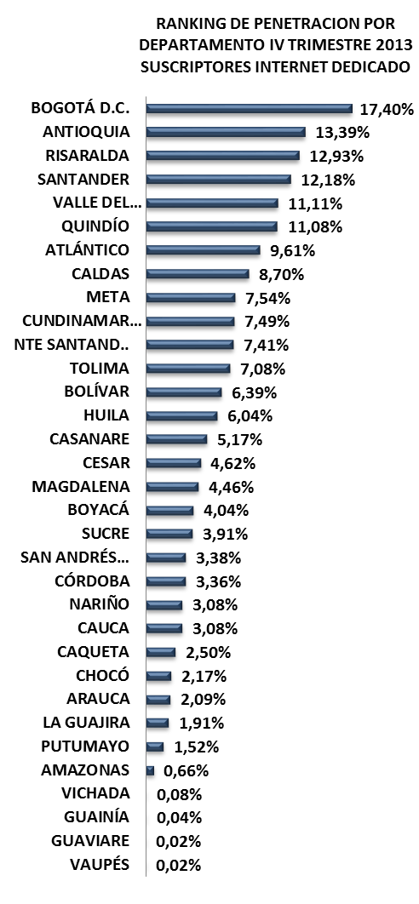
RANKING DE PENETRACION POR DEPARTAMENTO IV TRIMESTRE 2013 SUSCRIPTORES INTERNET DEDICADO
 | 4T-2013
BOGOTÁ D.C. | 0.17404004448
ANTIOQUIA | 0.13389162915
RISARALDA | 0.1292969277
SANTANDER | 0.12176749692
VALLE DEL CAUCA | 0.11112600732
QUINDÍO | 0.11082524949
ATLÁNTICO | 0.096060094206
CALDAS | 0.087031361774
META | 0.075448481526
CUNDINAMARCA | 0.074904791503
NTE SANTAND.. | 0.074099982362
TOLIMA | 0.070822587868
BOLÍVAR | 0.06387442578
HUILA | 0.060396123994
CASANARE | 0.051731404803
CESAR | 0.046198250311
MAGDALENA | 0.044599226987
BOYACÁ | 0.040409508157
SUCRE | 0.039126773957
SAN ANDRÉS… | 0.033764817007
CÓRDOBA | 0.033580203728
NARIÑO | 0.030827222301
CAUCA | 0.030757840596
CAQUETA | 0.025013051128
CHOCÓ | 0.02168960714
ARAUCA | 0.02090228319
LA GUAJIRA | 0.019129286137
PUTUMAYO | 0.015217146214
AMAZONAS | 0.0066406407212
VICHADA | 0.00075829383886
GUAINÍA | 0.00039798025023
GUAVIARE | 0.00022235810773
VAUPÉS | 0.00021019688442
SERVIDORES PÚBLICOS CERTIFICADOS EN USO DE TIC
No. SUSCRIPTORES INTERNET
ÍNDICE DE PENETRACIÓN DE INTERNET
PROVEEDORES INTERNET
No LÍNEAS - TELEFONÍA PÚBLICA BÁSICA CONMUTADA
MUNICIPIOS CONECTADOS FIBRA OPTICA

MOVISTAR
65.449
11.964
4T 2013
4T 2013
4T 2013
130.884
4T 2013
UNE EPM
53.321
140.926
3T 2013
3T 2013
26
3T 2013
127.726
3T 2013
6,39%
6,23%
TELMEX
10.673
4T 2013
9.523
2T 2013
26
2T 2013
123.919
2T 2013
6,05%
MCP S.A
738
138.787
3T 2013
7.150
INVERSIÓN HASTA 4T-2013
INVERSIÓN HASTA 4T-2013
2T 2013
26
OTROS(11)
703
135.220
2T 2013
13/33
$ 229.294.293
$ 7.377.913.176
RANKING PENETRACIÓN INTERNET MUNICIPIOS
TERMINALES ENTREGADOS
INSTITUCIONES CONECTADAS
HOGARES
DIGITALES
ENTIDADES CON TRÁMITES EN LÍNEA
ENTIDADES CAPACITADAS GEL
SITIOS WEB GEL

Cartagena
12.37%
36/1122
Arjona
Turbaco
1.56%
322/1122
7.55%
80/1122
Mompós
1.35%
337/1122
El Carmen de Bolívar
1.28%
343/1122
COMPUTADORES ENTREGADOS
INSTITUCIONES CONECTADAS
HOGARES
DIGITALES
ENTIDADES CAPACITADAS GEL
ENTIDADES CON TRÁMITES EN LÍNEA
BOLÍVAR

4T 2013
20.896
4T 2013
308
4T 2013
6.200
4T 2013
47
3T 2013
0
4T 2013
45
3T 2013
19.091
3T 2013
324
308
3T 2013
6.200
3T 2013
47
3T 2013
0
3T 2013
45
2T 2013
INVERSIÓN HASTA 4T-2013
14.122
2T 2013
INVERSIÓN HASTA 4T-2013
INVERSIÓN HASTA 4T-2013
2T 2013
6.200
2T 2013
47
2T 2013
0
2T 2013
45
INVERSIÓN HASTA 4T-2013
$ 90.911.160
POBLACIÓN DANE 2013
Habitantes
Municipios: 46
$ 30.056.080.563
$ 5.701.724.163
$ 310.000.000
2.049.083
1.335.647
FUENTES DE INFORMACIÓN
1.324.491

BOYACÁ
INFORME TRIMESTRAL POR DEPARTAMENTO
MAPA DE BÚSQUEDA

Gestor TIC: MARLEN FUERTE FAUSTINO - boyaca@mintic.gov.co
RANKING DE PENETRACION POR DEPARTAMENTO IV TRIMESTRE 2013 SUSCRIPTORES INTERNET DEDICADO
 | 4T-2013
BOGOTÁ D.C. | 0.17404004448
ANTIOQUIA | 0.13389162915
RISARALDA | 0.1292969277
SANTANDER | 0.12176749692
VALLE DEL CAUCA | 0.11112600732
QUINDÍO | 0.11082524949
ATLÁNTICO | 0.096060094206
CALDAS | 0.087031361774
META | 0.075448481526
CUNDINAMARCA | 0.074904791503
NTE SANTAND.. | 0.074099982362
TOLIMA | 0.070822587868
BOLÍVAR | 0.06387442578
HUILA | 0.060396123994
CASANARE | 0.051731404803
CESAR | 0.046198250311
MAGDALENA | 0.044599226987
BOYACÁ | 0.040409508157
SUCRE | 0.039126773957
SAN ANDRÉS… | 0.033764817007
CÓRDOBA | 0.033580203728
NARIÑO | 0.030827222301
CAUCA | 0.030757840596
CAQUETA | 0.025013051128
CHOCÓ | 0.02168960714
ARAUCA | 0.02090228319
LA GUAJIRA | 0.019129286137
PUTUMAYO | 0.015217146214
AMAZONAS | 0.0066406407212
VICHADA | 0.00075829383886
GUAINÍA | 0.00039798025023
GUAVIARE | 0.00022235810773
VAUPÉS | 0.00021019688442
ÍNDICE DE PENETRACIÓN DE INTERNET
PROVEEDORES INTERNET
No LÍNEAS - TELEFONÍA PÚBLICA BÁSICA CONMUTADA
SERVIDORES PÚBLICOS CERTIFICADOS EN USO DE TIC
MUNICIPIOS CONECTADOS FIBRA OPTICA
No. SUSCRIPTORES INTERNET

MOVISTAR
33.140
14.411
4T 2013
4T 2013
39
4T 2013
51.435
4T 2013
4,04%
TELMEX
15.305
4T 2013
61.729
3T 2013
12.218
3T 2013
39
3T 2013
49.342
3T 2013
3,88%
GLOBAL TV
1.142
3T 2013
60.932
2T 2013
9.794
2T 2013
39
2T 2013
47.140
2T 2013
3,70%
MCP S.A
926
2T 2013
59.578
INVERSIÓN HASTA 4T-2013
INVERSIÓN HASTA 4T-2013
OTROS(10)
922
$ 303.764.573
$ 24.400.141.025
RANKING PENETRACIÓN INTERNET MUNICIPIOS
TERMINALES ENTREGADOS
INSTITUCIONES CONECTADAS
HOGARES
DIGITALES
ENTIDADES CON TRÁMITES EN LÍNEA
ENTIDADES CAPACITADAS GEL
SITIOS WEB GEL

18/33
Tunja
11.71%
39/1122
Sogamoso
9.59%
58/1122
Duitama
9.54%
59/1122
Villa de Leyva
Guateque
4.85%
142/1122
5.14%
131/1122
COMPUTADORES ENTREGADOS
INSTITUCIONES CONECTADAS
HOGARES
DIGITALES
ENTIDADES CAPACITADAS GEL
ENTIDADES CON TRÁMITES EN LÍNEA
BOYACÁ

4T 2013
19.544
4T 2013
103
3T 2013
1.510
4T 2013
4
4T 2013
124
4T 2013
123
3T 2013
17.164
3T 2013
103
3T 2013
1.510
3T 2013
4
3T 2013
124
123
2T 2013
14.294
2T 2013
482
4T 2013
1.510
2T 2013
4
2T 2013
124
3T 2013
123
INVERSIÓN HASTA 4T-2013
INVERSIÓN HASTA 4T-2013
INVERSIÓN HASTA 4T-2013
2T 2013
INVERSIÓN HASTA 4T-2013
$ 717.405.335
POBLACIÓN DANE 2013
Habitantes
Municipios: 123
$ 25.555.848.796
$ 6.233.425.532
$ 460.780.000
1.272.844

FUENTES DE INFORMACIÓN

http://www.enter.co/vida-digital/comscore-presento-su-radiografia-de-internet-en-colombia/

CALDAS
INFORME TRIMESTRAL POR DEPARTAMENTO
CALDAS
MAPA DE BÚSQUEDA

Gestor TIC: DANIEL EDUARDO RÍOS HOYOS - caldas@mintic.gov.co
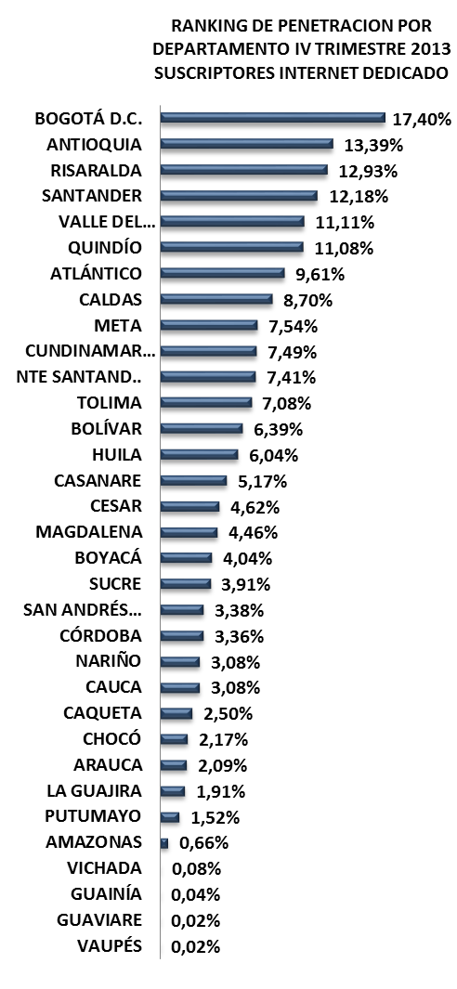
RANKING DE PENETRACION POR DEPARTAMENTO IV TRIMESTRE 2013 SUSCRIPTORES INTERNET DEDICADO
 | 4T-2013
BOGOTÁ D.C. | 0.17404004448
ANTIOQUIA | 0.13389162915
RISARALDA | 0.1292969277
SANTANDER | 0.12176749692
VALLE DEL CAUCA | 0.11112600732
QUINDÍO | 0.11082524949
ATLÁNTICO | 0.096060094206
CALDAS | 0.087031361774
META | 0.075448481526
CUNDINAMARCA | 0.074904791503
NTE SANTAND.. | 0.074099982362
TOLIMA | 0.070822587868
BOLÍVAR | 0.06387442578
HUILA | 0.060396123994
CASANARE | 0.051731404803
CESAR | 0.046198250311
MAGDALENA | 0.044599226987
BOYACÁ | 0.040409508157
SUCRE | 0.039126773957
SAN ANDRÉS… | 0.033764817007
CÓRDOBA | 0.033580203728
NARIÑO | 0.030827222301
CAUCA | 0.030757840596
CAQUETA | 0.025013051128
CHOCÓ | 0.02168960714
ARAUCA | 0.02090228319
LA GUAJIRA | 0.019129286137
PUTUMAYO | 0.015217146214
AMAZONAS | 0.0066406407212
VICHADA | 0.00075829383886
GUAINÍA | 0.00039798025023
GUAVIARE | 0.00022235810773
VAUPÉS | 0.00021019688442
No. SUSCRIPTORES INTERNET
ÍNDICE DE PENETRACIÓN DE INTERNET
PROVEEDORES INTERNET
No LÍNEAS - TELEFONÍA PÚBLICA BÁSICA CONMUTADA
MUNICIPIOS CONECTADOS FIBRA OPTICA
SERVIDORES PÚBLICOS CERTIFICADOS EN USO DE TIC

UNE EPM
55.385
7.337
4T 2013
4T 2013
17
8/33
4T 2013
85.650
4T 2013
8,70%
TELMEX
21.673
4T 2013
118.704
5.915
3T 2013
3T 2013
17
3T 2013
85.294
3T 2013
8,67%
MOVISTAR
7.614
3T 2013
121.048
3.987
2T 2013
2T 2013
17
2T 2013
83.918
2T 2013
8,53%
GLOBAL TV
548
122.939
2T 2013
INVERSIÓN HASTA 4T-2013
INVERSIÓN HASTA 4T-2013
OTROS(10)
430
$ 134.291.522
$ 11.425.146.951
RANKING PENETRACIÓN INTERNET MUNICIPIOS
TERMINALES ENTREGADOS
INSTITUCIONES CONECTADAS
HOGARES
DIGITALES
ENTIDADES CON TRÁMITES EN LÍNEA
ENTIDADES CAPACITADAS GEL
SITIOS WEB GEL

Manizales
17.18%
14/1122
Chinchiná
Villa María
13.07%
8.4%
71/1122
33/1122
La Dorada
4.7%
149/1122
Anserma
2.99%
215/1122
COMPUTADORES ENTREGADOS
INSTITUCIONES CONECTADAS
HOGARES
DIGITALES
ENTIDADES CAPACITADAS GEL
ENTIDADES CON TRÁMITES EN LÍNEA
CALDAS

4T 2013
9.626
4T 2013
172
4T 2013
1.205
4T 2013
28
4T 2013
0
4T 2013
26
3T 2013
9.214
3T 2013
172
3T 2013
1.205
3T 2013
28
3T 2013
0
3T 2013
26
5.749
2T 2013
2T 2013
173
2T 2013
645
2T 2013
28
0
26
INVERSIÓN HASTA 4T-2013
INVERSIÓN HASTA 4T-2013
INVERSIÓN HASTA 4T-2013
2T 2013
2T 2013
INVERSIÓN HASTA 4T-2013
$ 52.526.448
POBLACIÓN DANE 2013
Habitantes
Municipios: 27
$ 13.578.448.831
$ 2.462.270.127
$ 217.257.440
984.128

FUENTES DE INFORMACIÓN

CAQUETÁ
INFORME TRIMESTRAL POR DEPARTAMENTO
CAQUETÁ
MAPA DE BÚSQUEDA

Gestor TIC: MARIANA CALDERÓN - caqueta@mintic.gov.co
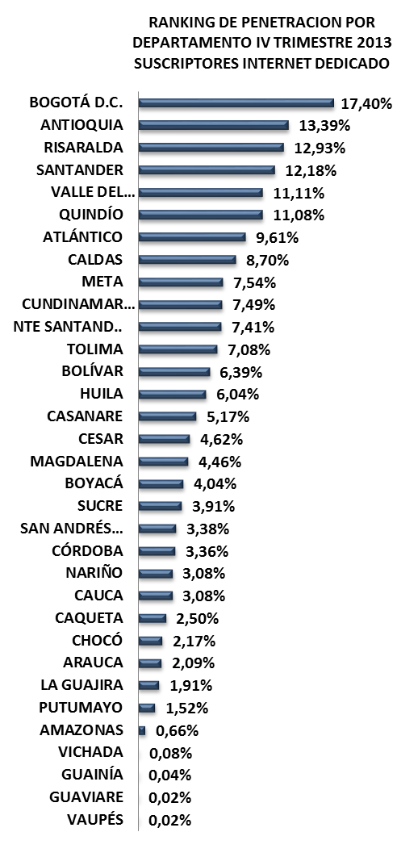
RANKING DE PENETRACION POR DEPARTAMENTO IV TRIMESTRE 2013 SUSCRIPTORES INTERNET DEDICADO
 | 4T-2013
BOGOTÁ D.C. | 0.17404004448
ANTIOQUIA | 0.13389162915
RISARALDA | 0.1292969277
SANTANDER | 0.12176749692
VALLE DEL CAUCA | 0.11112600732
QUINDÍO | 0.11082524949
ATLÁNTICO | 0.096060094206
CALDAS | 0.087031361774
META | 0.075448481526
CUNDINAMARCA | 0.074904791503
NTE SANTAND.. | 0.074099982362
TOLIMA | 0.070822587868
BOLÍVAR | 0.06387442578
HUILA | 0.060396123994
CASANARE | 0.051731404803
CESAR | 0.046198250311
MAGDALENA | 0.044599226987
BOYACÁ | 0.040409508157
SUCRE | 0.039126773957
SAN ANDRÉS… | 0.033764817007
CÓRDOBA | 0.033580203728
NARIÑO | 0.030827222301
CAUCA | 0.030757840596
CAQUETA | 0.025013051128
CHOCÓ | 0.02168960714
ARAUCA | 0.02090228319
LA GUAJIRA | 0.019129286137
PUTUMAYO | 0.015217146214
AMAZONAS | 0.0066406407212
VICHADA | 0.00075829383886
GUAINÍA | 0.00039798025023
GUAVIARE | 0.00022235810773
VAUPÉS | 0.00021019688442
No. SUSCRIPTORES INTERNET
ÍNDICE DE PENETRACIÓN DE INTERNET
PROVEEDORES INTERNET
No LÍNEAS - TELEFONÍA PÚBLICA BÁSICA CONMUTADA
SERVIDORES PÚBLICOS CERTIFICADOS EN USO DE TIC
MUNICIPIOS CONECTADOS FIBRA OPTICA

MOVISTAR
10.475
7.327
4T 2013
4T 2013
0
4T 2013
11.643
4T 2013
2,50%
TELMEX
1.152
15.716
4T 2013
6.785
3T 2013
3T 2013
0
3T 2013
10.812
3T 2013
2,32%
AXESAT S.A.
10
15.094
3T 2013
5.497
2T 2013
2T 2013
0
2T 2013
9.646
2T 2013
2,07%
IFX LTDA
2
14.064
2T 2013
INVERSIÓN HASTA 4T-2013
INVERSIÓN HASTA 4T-2013
OTROS(2)
4
$ 170.786.615
$ 1.353.715.724
RANKING PENETRACIÓN INTERNET MUNICIPIOS
TERMINALES ENTREGADOS
INSTITUCIONES CONECTADAS
HOGARES
DIGITALES
ENTIDADES CON TRÁMITES EN LÍNEA
ENTIDADES CAPACITADAS GEL
SITIOS WEB GEL

San Vicente del Caguán
Florencia
1.22%
346/1122
6.47%
96/1122
Albania
0.67%
387/1122
Belén de los Adaquíes
0.22%
443/1122
El Doncello
0.02%
885/1122
COMPUTADORES ENTREGADOS
INSTITUCIONES CONECTADAS
HOGARES
DIGITALES
ENTIDADES CAPACITADAS GEL
ENTIDADES CON TRÁMITES EN LÍNEA
CAQUETÁ
24/33

4T 2013
7.536
4T 2013
85
4T 2013
0
4T 2013
16
4T 2013
0
4T 2013
15
3T 2013
7.196
3T 2013
85
3T 2013
0
3T 2013
16
3T 2013
0
3T 2013
15
2T 2013
4.286
2T 2013
96
2T 2013
0
2T 2013
16
2T 2013
0
2T 2013
15
INVERSIÓN HASTA 4T-2013
INVERSIÓN HASTA 4T-2013
INVERSIÓN HASTA 4T-2013
INVERSIÓN HASTA 4T-2013
$ 30.303.720
POBLACIÓN DANE 2013
Habitantes
Municipios: 16
$ 10.762.360.817
$ 1.714.107.985
$ 0
465.477

FUENTES DE INFORMACIÓN

CASANARE
INFORME TRIMESTRAL POR DEPARTAMENTO
CASANARE
MAPA DE BÚSQUEDA

Gestor TIC: MARIA ISABEL TRUJILLO SARMIENTO - casanare@mintic.gov.co
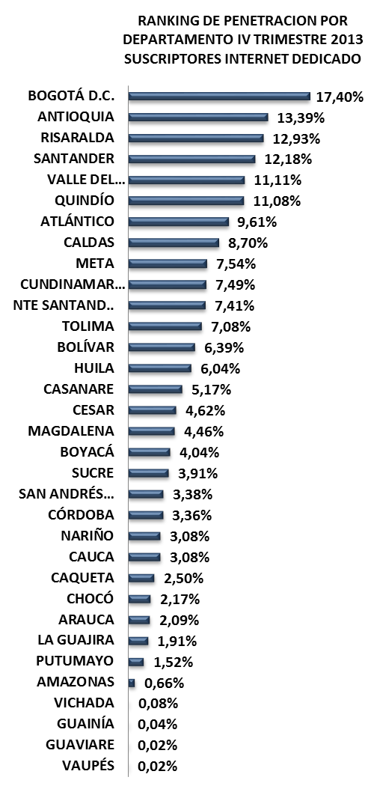
RANKING DE PENETRACION POR DEPARTAMENTO IV TRIMESTRE 2013 SUSCRIPTORES INTERNET DEDICADO
 | 4T-2013
BOGOTÁ D.C. | 0.17404004448
ANTIOQUIA | 0.13389162915
RISARALDA | 0.1292969277
SANTANDER | 0.12176749692
VALLE DEL CAUCA | 0.11112600732
QUINDÍO | 0.11082524949
ATLÁNTICO | 0.096060094206
CALDAS | 0.087031361774
META | 0.075448481526
CUNDINAMARCA | 0.074904791503
NTE SANTAND.. | 0.074099982362
TOLIMA | 0.070822587868
BOLÍVAR | 0.06387442578
HUILA | 0.060396123994
CASANARE | 0.051731404803
CESAR | 0.046198250311
MAGDALENA | 0.044599226987
BOYACÁ | 0.040409508157
SUCRE | 0.039126773957
SAN ANDRÉS… | 0.033764817007
CÓRDOBA | 0.033580203728
NARIÑO | 0.030827222301
CAUCA | 0.030757840596
CAQUETA | 0.025013051128
CHOCÓ | 0.02168960714
ARAUCA | 0.02090228319
LA GUAJIRA | 0.019129286137
PUTUMAYO | 0.015217146214
AMAZONAS | 0.0066406407212
VICHADA | 0.00075829383886
GUAINÍA | 0.00039798025023
GUAVIARE | 0.00022235810773
VAUPÉS | 0.00021019688442

No. SUSCRIPTORES INTERNET
ÍNDICE DE PENETRACIÓN DE INTERNET
PROVEEDORES INTERNET
No LÍNEAS - TELEFONÍA PÚBLICA BÁSICA CONMUTADA
SERVIDORES PÚBLICOS CERTIFICADOS EN USO DE TIC
MUNICIPIOS CONECTADOS FIBRA OPTICA

TELMEX
8.420
5.860
4T 2013
3T 2013
0
4T 2013
17.797
4T 2013
5,17%
MOVISTAR
7.907
4T 2013
16.934
5.182
3T 2013
3T 2013
0
3T 2013
17.303
3T 2013
5,03%
TELEORINOQUIA
980
3T 2013
16.875
4.861
2T 2013
2T 2013
0
2T 2013
16.727
2T 2013
4,86%
E.E. CASANARE
291
2T 2013
16.805
INVERSIÓN HASTA 4T-2013
INVERSIÓN HASTA 4T-2013
OTROS(9)
199
$ 140.108.488
$ 3.620.773.460
15/33
TERMINALES ENTREGADOS
INSTITUCIONES CONECTADAS
HOGARES
DIGITALES
ENTIDADES CON TRÁMITES EN LÍNEA
ENTIDADES CAPACITADAS GEL
SITIOS WEB GEL
RANKING PENETRACIÓN INTERNET MUNICIPIOS

Yopal
10.75%
47/1122
Tauramena
3.59%
192/1122
Aguazul
2.88%
222/1122
3.30%
202/1122
Villanueva
Paz de Ariporo
2.46%
250/1122
COMPUTADORES ENTREGADOS
INSTITUCIONES CONECTADAS
HOGARES
DIGITALES
ENTIDADES CAPACITADAS GEL
ENTIDADES CON TRÁMITES EN LÍNEA
CASANARE

4T 2013
4.141
4T 2013
35
4T 2013
1.500
4T 2013
6
4T 2013
0
4T 2013
19
3T 2013
3.570
3T 2013
35
3T 2013
1.500
3T 2013
6
3T 2013
0
3T 2013
19
2.723
2T 2013
2T 2013
35
2T 2013
1.500
2T 2013
6
2T 2013
0
2T 2013
19
INVERSIÓN HASTA 4T-2013
INVERSIÓN HASTA 4T-2013
INVERSIÓN HASTA 4T-2013
INVERSIÓN HASTA 4T-2013
$ 38.384.712
POBLACIÓN DANE 2013
Habitantes
Municipios: 19
$ 5.571.856.767
$ 636.582.835
$ 394.500.000
344.027

FUENTES DE INFORMACIÓN

CAUCA
INFORME TRIMESTRAL POR DEPARTAMENTO
CAUCA
MAPA DE BÚSQUEDA

Gestor TIC: JAIR HERNÁN FLOREZ OROZCO - cauca@mintic.gov.co
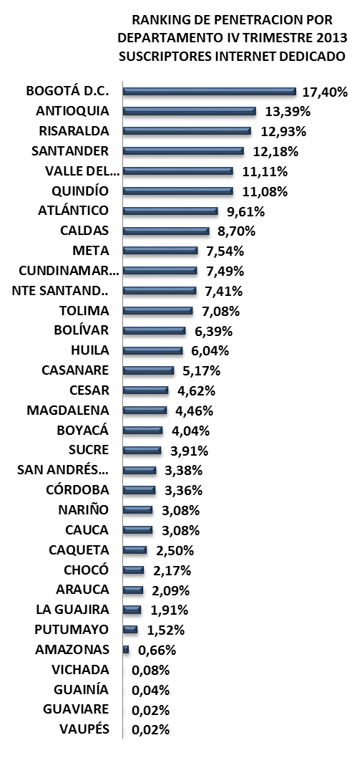
RANKING DE PENETRACION POR DEPARTAMENTO IV TRIMESTRE 2013 SUSCRIPTORES INTERNET DEDICADO
 | 4T-2013
BOGOTÁ D.C. | 0.17404004448
ANTIOQUIA | 0.13389162915
RISARALDA | 0.1292969277
SANTANDER | 0.12176749692
VALLE DEL CAUCA | 0.11112600732
QUINDÍO | 0.11082524949
ATLÁNTICO | 0.096060094206
CALDAS | 0.087031361774
META | 0.075448481526
CUNDINAMARCA | 0.074904791503
NTE SANTAND.. | 0.074099982362
TOLIMA | 0.070822587868
BOLÍVAR | 0.06387442578
HUILA | 0.060396123994
CASANARE | 0.051731404803
CESAR | 0.046198250311
MAGDALENA | 0.044599226987
BOYACÁ | 0.040409508157
SUCRE | 0.039126773957
SAN ANDRÉS… | 0.033764817007
CÓRDOBA | 0.033580203728
NARIÑO | 0.030827222301
CAUCA | 0.030757840596
CAQUETA | 0.025013051128
CHOCÓ | 0.02168960714
ARAUCA | 0.02090228319
LA GUAJIRA | 0.019129286137
PUTUMAYO | 0.015217146214
AMAZONAS | 0.0066406407212
VICHADA | 0.00075829383886
GUAINÍA | 0.00039798025023
GUAVIARE | 0.00022235810773
VAUPÉS | 0.00021019688442

No. SUSCRIPTORES INTERNET
ÍNDICE DE PENETRACIÓN DE INTERNET
PROVEEDORES INTERNET
No LÍNEAS - TELEFONÍA PÚBLICA BÁSICA CONMUTADA
SERVIDORES PÚBLICOS CERTIFICADOS EN USO DE TIC
MUNICIPIOS CONECTADOS FIBRA OPTICA

TELMEX
23.473
4T 2013
15.611
3T 2013
0
4T 2013
41.669
4T 2013
3,08%
MOVISTAR
9.838
4T 2013
74.783
3T 2013
13.692
3T 2013
0
3T 2013
42.509
3T 2013
3,14%
EMTEL
7.005
3T 2013
74.093
2T 2013
10.915
2T 2013
0
2T 2013
41.856
2T 2013
3,09%
GILAT
757
2T 2013
72.576
INVERSIÓN HASTA 4T-2013
INVERSIÓN HASTA 4T-2013
OTROS(10)
596
$ 334.445.229
$ 3.429.413.167
RANKING PENETRACIÓN INTERNET MUNICIPIOS
TERMINALES ENTREGADOS
INSTITUCIONES CONECTADAS
HOGARES
DIGITALES
ENTIDADES CON TRÁMITES EN LÍNEA
ENTIDADES CAPACITADAS GEL
SITIOS WEB GEL

Santander de Quilichao
Popayán
12.31%
37/1122
Puerto Tejada
2,30%
260/1122
4.93%
139/1122
Patía
1.63%
315/1122
Miranda
1.40%
333/1122
COMPUTADORES ENTREGADOS
INSTITUCIONES CONECTADAS
HOGARES
DIGITALES
ENTIDADES CAPACITADAS GEL
ENTIDADES CON TRÁMITES EN LÍNEA
23/33
CAUCA

4T 2013
19.494
4T 2013
804
4T 2013
2.300
4T 2013
41
4T 2013
0
4T 2013
42
3T 2013
17.914
3T 2013
800
3T 2013
2.300
3T 2013
41
3T 2013
0
3T 2013
42
2T 2013
13.873
2T 2013
891
2T 2013
2.300
2T 2013
41
2T 2013
0
2T 2013
42
INVERSIÓN HASTA 4T-2013
INVERSIÓN HASTA 4T-2013
INVERSIÓN HASTA 4T-2013
INVERSIÓN HASTA 4T-2013
$ 84.850.416
POBLACIÓN DANE 2013 Habitantes
Municipios: 42
$ 26.308.463.520
$ 15.933.900.706
$ 345.000.000
1.354.744

FUENTES DE INFORMACIÓN

CESAR
INFORME TRIMESTRAL POR DEPARTAMENTO
CESAR
MAPA DE BÚSQUEDA

Gestor TIC: NADIA DE ÁVILA ROMERO - cesar@mintic.gov.co
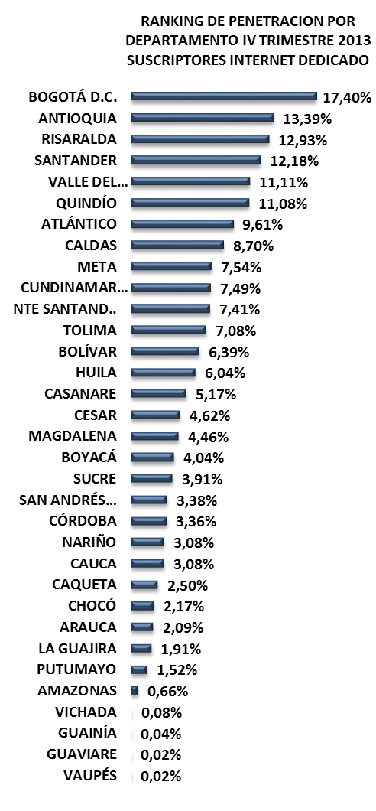
RANKING DE PENETRACION POR DEPARTAMENTO IV TRIMESTRE 2013 SUSCRIPTORES INTERNET DEDICADO
 | 4T-2013
BOGOTÁ D.C. | 0.17404004448
ANTIOQUIA | 0.13389162915
RISARALDA | 0.1292969277
SANTANDER | 0.12176749692
VALLE DEL CAUCA | 0.11112600732
QUINDÍO | 0.11082524949
ATLÁNTICO | 0.096060094206
CALDAS | 0.087031361774
META | 0.075448481526
CUNDINAMARCA | 0.074904791503
NTE SANTAND.. | 0.074099982362
TOLIMA | 0.070822587868
BOLÍVAR | 0.06387442578
HUILA | 0.060396123994
CASANARE | 0.051731404803
CESAR | 0.046198250311
MAGDALENA | 0.044599226987
BOYACÁ | 0.040409508157
SUCRE | 0.039126773957
SAN ANDRÉS… | 0.033764817007
CÓRDOBA | 0.033580203728
NARIÑO | 0.030827222301
CAUCA | 0.030757840596
CAQUETA | 0.025013051128
CHOCÓ | 0.02168960714
ARAUCA | 0.02090228319
LA GUAJIRA | 0.019129286137
PUTUMAYO | 0.015217146214
AMAZONAS | 0.0066406407212
VICHADA | 0.00075829383886
GUAINÍA | 0.00039798025023
GUAVIARE | 0.00022235810773
VAUPÉS | 0.00021019688442

No. SUSCRIPTORES INTERNET
ÍNDICE DE PENETRACIÓN DE INTERNET
PROVEEDORES INTERNET
No LÍNEAS - TELEFONÍA PÚBLICA BÁSICA CONMUTADA
SERVIDORES PÚBLICOS CERTIFICADOS EN USO DE TIC
MUNICIPIOS CONECTADOS FIBRA OPTICA

MOVISTAR
25.451
7.487
4T 2013
13
4T 2013
4T 2013
46.386
4T 2013
4,62%
TELMEX
14.668
4T 2013
58.239
5.738
3T 2013
3T 2013
13
3T 2013
44.747
3T 2013
4,46%
EDATEL
6.061
3T 2013
57.200
2.851
2T 2013
2T 2013
13
2T 2013
42.902
2T 2013
4,27%
MCP S.A
102
2T 2013
55.717
INVERSIÓN HASTA 4T-2013
INVERSIÓN HASTA 4T-2013
OTROS(7)
104
$ 116.391.666
$ 4.340.767.002
RANKING PENETRACIÓN INTERNET MUNICIPIOS
TERMINALES ENTREGADOS
INSTITUCIONES CONECTADAS
HOGARES
DIGITALES
ENTIDADES CON TRÁMITES EN LÍNEA
ENTIDADES CAPACITADAS GEL
SITIOS WEB GEL
16/33

Aguachica
Valledupar
8.91%
64/1122
La Paz
3.36%
198/1122
3.87%
177/1122
San Alberto
2.88%
223/1122
Agustín Codazii
2.70%
235/1122
COMPUTADORES ENTREGADOS
INSTITUCIONES CONECTADAS
HOGARES
DIGITALES
ENTIDADES CAPACITADAS GEL
ENTIDADES CON TRÁMITES EN LÍNEA
CESAR

4T 2013
13.136
4T 2013
194
4T 2013
2.855
4T 2013
26
4T 2013
0
25
4T 2013
3T 2013
11.714
3T 2013
194
3T 2013
1.855
3T 2013
26
3T 2013
0
25
3T 2013
2T 2013
9.168
2T 2013
215
2T 2013
1.755
2T 2013
26
2T 2013
0
2T 2013
25
INVERSIÓN HASTA 4T-2013
INVERSIÓN HASTA 4T-2013
INVERSIÓN HASTA 4T-2013
INVERSIÓN HASTA 4T-2013
$ 50.506.200
POBLACIÓN DANE 2013
Habitantes
Municipios: 25
$ 37.384.027.212
$ 3.173.723.285
$ 433.904.500
1.004.064

FUENTES DE INFORMACIÓN

CHOCÓ
INFORME TRIMESTRAL POR DEPARTAMENTO
CHOCÓ
MAPA DE BÚSQUEDA

Gestor TIC: ETTY CECILIA PARRA CHAVERRA - choco@mintic.gov.co
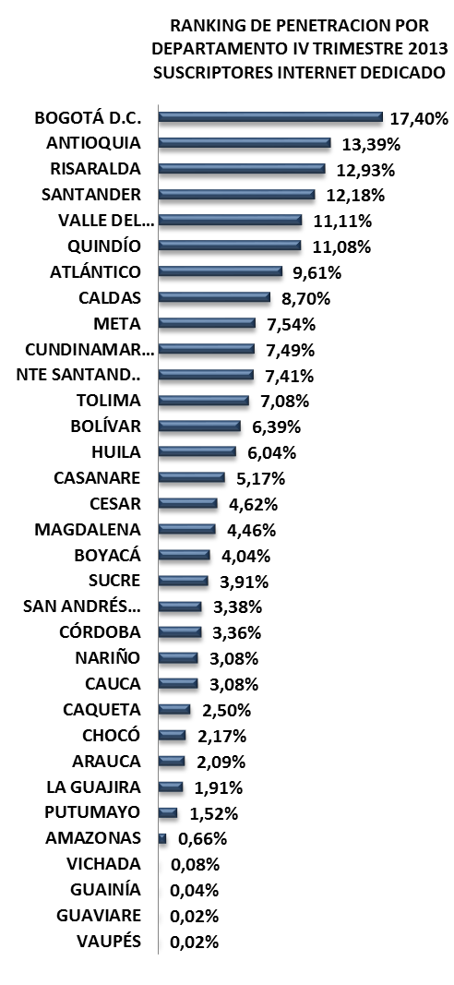
RANKING DE PENETRACION POR DEPARTAMENTO IV TRIMESTRE 2013 SUSCRIPTORES INTERNET DEDICADO
 | 4T-2013
BOGOTÁ D.C. | 0.17404004448
ANTIOQUIA | 0.13389162915
RISARALDA | 0.1292969277
SANTANDER | 0.12176749692
VALLE DEL CAUCA | 0.11112600732
QUINDÍO | 0.11082524949
ATLÁNTICO | 0.096060094206
CALDAS | 0.087031361774
META | 0.075448481526
CUNDINAMARCA | 0.074904791503
NTE SANTAND.. | 0.074099982362
TOLIMA | 0.070822587868
BOLÍVAR | 0.06387442578
HUILA | 0.060396123994
CASANARE | 0.051731404803
CESAR | 0.046198250311
MAGDALENA | 0.044599226987
BOYACÁ | 0.040409508157
SUCRE | 0.039126773957
SAN ANDRÉS… | 0.033764817007
CÓRDOBA | 0.033580203728
NARIÑO | 0.030827222301
CAUCA | 0.030757840596
CAQUETA | 0.025013051128
CHOCÓ | 0.02168960714
ARAUCA | 0.02090228319
LA GUAJIRA | 0.019129286137
PUTUMAYO | 0.015217146214
AMAZONAS | 0.0066406407212
VICHADA | 0.00075829383886
GUAINÍA | 0.00039798025023
GUAVIARE | 0.00022235810773
VAUPÉS | 0.00021019688442
No. SUSCRIPTORES INTERNET
ÍNDICE DE PENETRACIÓN DE INTERNET
PROVEEDORES INTERNET
No LÍNEAS - TELEFONÍA PÚBLICA BÁSICA CONMUTADA
SERVIDORES PÚBLICOS CERTIFICADOS EN USO DE TIC
MUNICIPIOS CONECTADOS FIBRA OPTICA

MOVISTAR
10.614
4T 2013
7.396
4T 2013
0
4T 2013
10.635
4T 2013
2,17%
GLOBAL TV
13
4T 2013
16.124
3T 2013
6.200
3T 2013
0
3T 2013
9.851
3T 2013
2,01%
AXESAT S.A.
3
3T 2013
15.603
2T 2013
3.949
2T 2013
0
2T 2013
9.652
2T 2013
1,97%
MCP S.A
2
2T 2013
15.771
INVERSIÓN HASTA 4T-2013
INVERSIÓN HASTA 4T-2013
OTROS(2)
3
$ 137.065.187
$ 1.876.639.279
RANKING PENETRACIÓN INTERNET MUNICIPIOS
TERMINALES ENTREGADOS
INSTITUCIONES CONECTADAS
HOGARES
DIGITALES
ENTIDADES CON TRÁMITES EN LÍNEA
ENTIDADES CAPACITADAS GEL
SITIOS WEB GEL

Istmina
Quibdo
3.75%
186/1122
8.39%
72/1122
Condoto
0.06%
677/1122
Bahía Solano
0.03%
840/1122
Acandí
0.02%
900/1122
COMPUTADORES ENTREGADOS
INSTITUCIONES CONECTADAS
HOGARES
DIGITALES
ENTIDADES CAPACITADAS GEL
ENTIDADES CON TRÁMITES EN LÍNEA
CHOCÓ

25/33
4T 2013
7.753
4T 2013
86
4T 2013
0
4T 2013
29
4T 2013
0
4T 2013
31
3T 2013
7.508
3T 2013
86
3T 2013
0
3T 2013
29
3T 2013
0
3T 2013
31
2T 2013
5.633
2T 2013
99
2T 2013
0
2T 2013
29
2T 2013
0
2T 2013
31
INVERSIÓN HASTA 4T-2013
INVERSIÓN HASTA 4T-2013
INVERSIÓN HASTA 4T-2013
INVERSIÓN HASTA 4T-2013
$ 62.627.688
POBLACIÓN DANE 2013
Habitantes
Municipios: 31
$ 4.333.638.944
$ 1.694.152.779
$ 0
490.327

FUENTES DE INFORMACIÓN

CÓRDOBA
INFORME TRIMESTRAL POR DEPARTAMENTO
CÓRDOBA
MAPA DE BÚSQUEDA

Gestor TIC: RAFAEL BENJAMIN CHICA GUZMAN - cordoba@mintic.gov.co
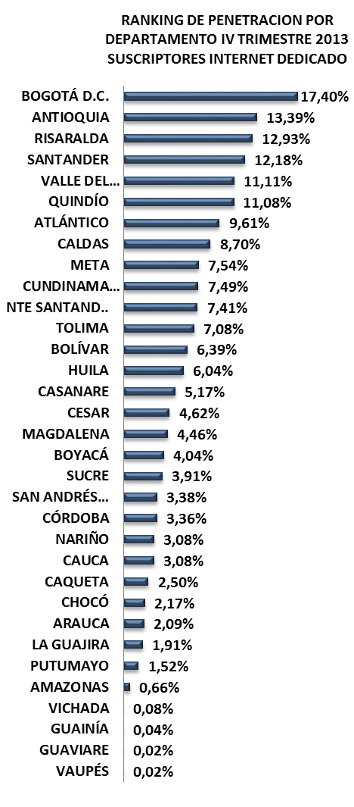
RANKING DE PENETRACION POR DEPARTAMENTO IV TRIMESTRE 2013 SUSCRIPTORES INTERNET DEDICADO
 | 4T-2013
BOGOTÁ D.C. | 0.17404004448
ANTIOQUIA | 0.13389162915
RISARALDA | 0.1292969277
SANTANDER | 0.12176749692
VALLE DEL CAUCA | 0.11112600732
QUINDÍO | 0.11082524949
ATLÁNTICO | 0.096060094206
CALDAS | 0.087031361774
META | 0.075448481526
CUNDINAMARCA | 0.074904791503
NTE SANTAND.. | 0.074099982362
TOLIMA | 0.070822587868
BOLÍVAR | 0.06387442578
HUILA | 0.060396123994
CASANARE | 0.051731404803
CESAR | 0.046198250311
MAGDALENA | 0.044599226987
BOYACÁ | 0.040409508157
SUCRE | 0.039126773957
SAN ANDRÉS… | 0.033764817007
CÓRDOBA | 0.033580203728
NARIÑO | 0.030827222301
CAUCA | 0.030757840596
CAQUETA | 0.025013051128
CHOCÓ | 0.02168960714
ARAUCA | 0.02090228319
LA GUAJIRA | 0.019129286137
PUTUMAYO | 0.015217146214
AMAZONAS | 0.0066406407212
VICHADA | 0.00075829383886
GUAINÍA | 0.00039798025023
GUAVIARE | 0.00022235810773
VAUPÉS | 0.00021019688442

No. SUSCRIPTORES INTERNET
ÍNDICE DE PENETRACIÓN DE INTERNET
PROVEEDORES INTERNET
No LÍNEAS - TELEFONÍA PÚBLICA BÁSICA CONMUTADA
SERVIDORES PÚBLICOS CERTIFICADOS EN USO DE TIC
MUNICIPIOS CONECTADOS FIBRA OPTICA

EDATEL
25.447
14.059
4T 2013
4T 2013
4T 2013
55.679
4T 2013
3,36%
MOVISTAR
22.097
4T 2013
72.086
3T 2013
3T 2013
14
3T 2013
53.103
3T 2013
3,20%
TELMEX
7.518
3T 2013
69.934
2T 2013
7.935
11.526
2T 2013
14
2T 2013
50.620
2T 2013
3,05%
BT LATAM
353
2T 2013
INVERSIÓN HASTA 4T-2013
INVERSIÓN HASTA 4T-2013
14
OTROS(8)
264
67.691
$ 266.935.280
$ 1.767.828.830
RANKING PENETRACIÓN INTERNET MUNICIPIOS
TERMINALES ENTREGADOS
INSTITUCIONES CONECTADAS
HOGARES
DIGITALES
ENTIDADES CON TRÁMITES EN LÍNEA
ENTIDADES CAPACITADAS GEL
SITIOS WEB GEL

Montería
7.54%
81/1122
Cereté
Montelíbano
3.86%
179/1122
4.57%
155/1122
21/33
Planeta Rica
3.34%
201/1122
Sahagún
3.17%
206/1122
COMPUTADORES ENTREGADOS
INSTITUCIONES CONECTADAS
HOGARES
DIGITALES
ENTIDADES CAPACITADAS GEL
ENTIDADES CON TRÁMITES EN LÍNEA
CÓRDOBA

4T 2013
19.280
4T 2013
265
4T 2013
1.256
4T 2013
31
4T 2013
0
4T 2013
28
3T 2013
17.350
13.671
3T 2013
268
3T 2013
1.256
3T 2013
31
3T 2013
0
3T 2013
28
2T 2013
INVERSIÓN HASTA 4T-2013
2T 2013
INVERSIÓN HASTA 4T-2013
276
INVERSIÓN HASTA 4T-2013
2T 2013
1.256
2T 2013
31
2T 2013
0
2T 2013
28
INVERSIÓN HASTA 4T-2013
$ 56.566.944
POBLACIÓN DANE 2013
Habitantes
Municipios: 30
$ 27.251.618.066
$ 4.544.379.483
$ 173.030.000
1.658.090

FUENTES DE INFORMACIÓN

CUNDINAMARCA
INFORME TRIMESTRAL POR DEPARTAMENTO
CUNDINAMARCA
MAPA DE BÚSQUEDA

Gestor TIC: FRANCIA MILENA GUTIERREZ - cundinamarca@mintic.gov.co
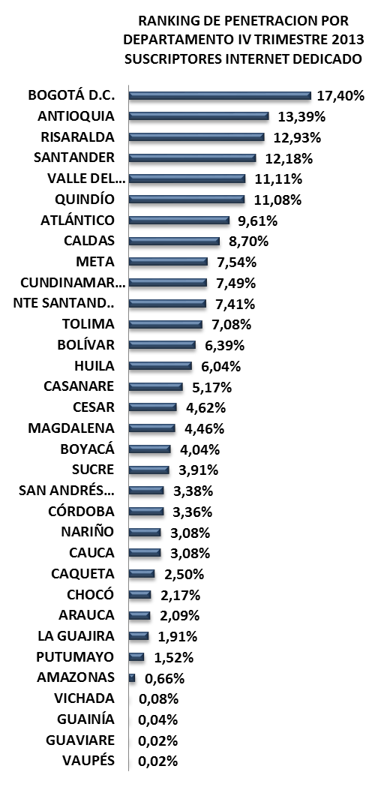
RANKING DE PENETRACION POR DEPARTAMENTO IV TRIMESTRE 2013 SUSCRIPTORES INTERNET DEDICADO
 | 4T-2013
BOGOTÁ D.C. | 0.17404004448
ANTIOQUIA | 0.13389162915
RISARALDA | 0.1292969277
SANTANDER | 0.12176749692
VALLE DEL CAUCA | 0.11112600732
QUINDÍO | 0.11082524949
ATLÁNTICO | 0.096060094206
CALDAS | 0.087031361774
META | 0.075448481526
CUNDINAMARCA | 0.074904791503
NTE SANTAND.. | 0.074099982362
TOLIMA | 0.070822587868
BOLÍVAR | 0.06387442578
HUILA | 0.060396123994
CASANARE | 0.051731404803
CESAR | 0.046198250311
MAGDALENA | 0.044599226987
BOYACÁ | 0.040409508157
SUCRE | 0.039126773957
SAN ANDRÉS… | 0.033764817007
CÓRDOBA | 0.033580203728
NARIÑO | 0.030827222301
CAUCA | 0.030757840596
CAQUETA | 0.025013051128
CHOCÓ | 0.02168960714
ARAUCA | 0.02090228319
LA GUAJIRA | 0.019129286137
PUTUMAYO | 0.015217146214
AMAZONAS | 0.0066406407212
VICHADA | 0.00075829383886
GUAINÍA | 0.00039798025023
GUAVIARE | 0.00022235810773
VAUPÉS | 0.00021019688442

No. SUSCRIPTORES INTERNET
ÍNDICE DE PENETRACIÓN DE INTERNET
PROVEEDORES INTERNET
No LÍNEAS - TELEFONÍA PÚBLICA BÁSICA CONMUTADA
SERVIDORES PÚBLICOS CERTIFICADOS EN USO DE TIC
MUNICIPIOS CONECTADOS FIBRA OPTICA

TELMEX
91.848
33.823
4T 2013
67
4T 2013
4T 2013
194.621
4T 2013
7,49%
MOVISTAR
58.437
272.282
4T 2013
29.143
3T 2013
67
3T 2013
10/33
3T 2013
188.645
3T 2013
7,26%
ETB
37.548
268.787
3T 2013
22.363
2T 2013
67
2T 2013
2T 2013
179.515
2T 2013
6,91%
HV TELEVISION
5.421
265.669
2T 2013
INVERSIÓN HASTA 4T-2013
INVERSIÓN HASTA 4T-2013
OTROS(12)
1.367
$ 708.200.146
$ 28.175.266.238
RANKING PENETRACIÓN INTERNET MUNICIPIOS
TERMINALES ENTREGADOS
INSTITUCIONES CONECTADAS
HOGARES
DIGITALES
ENTIDADES CON TRÁMITES EN LÍNEA
ENTIDADES CAPACITADAS GEL
SITIOS WEB GEL
Chía
19.13%
8/1122
Mosquera
17.09%
15/1122
Cota
16.73%
16/1122
Funza
15.88%
23/1122
La Calera
14.03%
28/1122
COMPUTADORES ENTREGADOS
INSTITUCIONES CONECTADAS
HOGARES
DIGITALES
ENTIDADES CAPACITADAS GEL
ENTIDADES CON TRÁMITES EN LÍNEA
CUNDINAMARCA

4T 2013
29.962
4T 2013
495
4T 2013
7.370
4T 2013
114
4T 2013
0
3T 2013
114
28.311
3T 2013
3T 2013
500
3T 2013
7.370
3T 2013
114
3T 2013
0
3T 2013
114
2T 2013
21.449
2T 2013
502
6.020
2T 2013
114
2T 2013
0
2T 2013
114
INVERSIÓN HASTA 4T-2013
INVERSIÓN HASTA 4T-2013
INVERSIÓN HASTA 4T-2013
2T 2013
INVERSIÓN HASTA 4T-2013
$ 230.308.272
POBLACIÓN DANE 2013
Habitantes
Municipios: 116
$ 37.384.027.212
$ 9.155.596.494
$ 994.648.250
2.598.245

FUENTES DE INFORMACIÓN

GUAINÍA
INFORME TRIMESTRAL POR DEPARTAMENTO
GUAINÍA
MAPA DE BÚSQUEDA

Gestor TIC: JORGE FERNANDO CARVAJAL - guainia@mintic.gov.co
RANKING DE PENETRACION POR DEPARTAMENTO IV TRIMESTRE 2013 SUSCRIPTORES INTERNET DEDICADO
 | 4T-2013
BOGOTÁ D.C. | 0.17404004448
ANTIOQUIA | 0.13389162915
RISARALDA | 0.1292969277
SANTANDER | 0.12176749692
VALLE DEL CAUCA | 0.11112600732
QUINDÍO | 0.11082524949
ATLÁNTICO | 0.096060094206
CALDAS | 0.087031361774
META | 0.075448481526
CUNDINAMARCA | 0.074904791503
NTE SANTAND.. | 0.074099982362
TOLIMA | 0.070822587868
BOLÍVAR | 0.06387442578
HUILA | 0.060396123994
CASANARE | 0.051731404803
CESAR | 0.046198250311
MAGDALENA | 0.044599226987
BOYACÁ | 0.040409508157
SUCRE | 0.039126773957
SAN ANDRÉS… | 0.033764817007
CÓRDOBA | 0.033580203728
NARIÑO | 0.030827222301
CAUCA | 0.030757840596
CAQUETA | 0.025013051128
CHOCÓ | 0.02168960714
ARAUCA | 0.02090228319
LA GUAJIRA | 0.019129286137
PUTUMAYO | 0.015217146214
AMAZONAS | 0.0066406407212
VICHADA | 0.00075829383886
GUAINÍA | 0.00039798025023
GUAVIARE | 0.00022235810773
VAUPÉS | 0.00021019688442

No. SUSCRIPTORES INTERNET
ÍNDICE DE PENETRACIÓN DE INTERNET
PROVEEDORES INTERNET
No LÍNEAS - TELEFONÍA PÚBLICA BÁSICA CONMUTADA
SERVIDORES PÚBLICOS CERTIFICADOS EN USO DE TIC
MUNICIPIOS CONECTADOS FIBRA OPTICA

GILAT
6
4T 2013
380
4T 2013
0
4T 2013
16
4T 2013
0,04%
AXESAT S.A.
5
4T 2013
338
3T 2013
162
3T 2013
0
3T 2013
21
3T 2013
0,05%
DCS LTDA
2
3T 2013
344
2T 2013
112
2T 2013
0
2T 2013
18
2T 2013
0,04%
MOVISTAR
1
2T 2013
INVERSIÓN HASTA 4T-2013
INVERSIÓN HASTA 4T-2013
OTROS(2)
2
348
$ 3.742.300
$ 0

TERMINALES ENTREGADOS
INSTITUCIONES CONECTADAS
HOGARES
DIGITALES
ENTIDADES CON TRÁMITES EN LÍNEA
ENTIDADES CAPACITADAS GEL
SITIOS WEB GEL
RANKING PENETRACIÓN INTERNET MUNICIPIOS

Inírida
0.07%
661/1122
San Felipe
0.05%
734/1122
Barranco Minas
0.00%
1075/1122
0.04%
789/1122
La Guadalupe
Cacahual
0.00%
1076/1122
COMPUTADORES ENTREGADOS
INSTITUCIONES CONECTADAS
HOGARES
DIGITALES
ENTIDADES CAPACITADAS GEL
ENTIDADES CON TRÁMITES EN LÍNEA
GUAINÍA

4T 2013
554
4T 2013
6
4T 2013
0
4T 2013
0
4T 2013
2
4T 2013
2
3T 2013
554
3T 2013
3T 2013
3T 2013
2T 2013
230
2T 2013
3T 2013
6
3T 2013
0
2T 2013
0
2
2
INVERSIÓN HASTA 4T-2013
INVERSIÓN HASTA 4T-2013
7
INVERSIÓN HASTA 4T-2013
2T 2013
0
0
2T 2013
2
2T 2013
2
INVERSIÓN HASTA 4T-2013
$ 11.603.638
POBLACIÓN DANE 2013
Habitantes
Municipios: 9
$ 845.131.636
$ 137.310.320
$ 0
31/33
40.203

FUENTES DE INFORMACIÓN

GUAVIARE
INFORME TRIMESTRAL POR DEPARTAMENTO
GUAVIARE
MAPA DE BÚSQUEDA

Gestor TIC: LUIS FERNANDO PRIETO RONDON - guaviare@mintic.gov.co
RANKING DE PENETRACION POR DEPARTAMENTO IV TRIMESTRE 2013 SUSCRIPTORES INTERNET DEDICADO
 | 4T-2013
BOGOTÁ D.C. | 0.17404004448
ANTIOQUIA | 0.13389162915
RISARALDA | 0.1292969277
SANTANDER | 0.12176749692
VALLE DEL CAUCA | 0.11112600732
QUINDÍO | 0.11082524949
ATLÁNTICO | 0.096060094206
CALDAS | 0.087031361774
META | 0.075448481526
CUNDINAMARCA | 0.074904791503
NTE SANTAND.. | 0.074099982362
TOLIMA | 0.070822587868
BOLÍVAR | 0.06387442578
HUILA | 0.060396123994
CASANARE | 0.051731404803
CESAR | 0.046198250311
MAGDALENA | 0.044599226987
BOYACÁ | 0.040409508157
SUCRE | 0.039126773957
SAN ANDRÉS… | 0.033764817007
CÓRDOBA | 0.033580203728
NARIÑO | 0.030827222301
CAUCA | 0.030757840596
CAQUETA | 0.025013051128
CHOCÓ | 0.02168960714
ARAUCA | 0.02090228319
LA GUAJIRA | 0.019129286137
PUTUMAYO | 0.015217146214
AMAZONAS | 0.0066406407212
VICHADA | 0.00075829383886
GUAINÍA | 0.00039798025023
GUAVIARE | 0.00022235810773
VAUPÉS | 0.00021019688442

No. SUSCRIPTORES INTERNET
ÍNDICE DE PENETRACIÓN DE INTERNET
PROVEEDORES INTERNET
No LÍNEAS - TELEFONÍA PÚBLICA BÁSICA CONMUTADA
SERVIDORES PÚBLICOS CERTIFICADOS EN USO DE TIC
MUNICIPIOS CONECTADOS FIBRA OPTICA

4T 2013
24
4T 2013
MOVISTAR
13
1.711
3T 2013
3T 2013
0
3T 2013
40
3T 2013
0,02%
0,04%
AXESAT S.A.
6
4T 2013
866
1.711
3T 2013
3T 2013
0
2T 2013
26
2T 2013
0,02%
IFX NC LTDA
1
3T 2013
896
1.522
2T 2013
INVERSIÓN HASTA 4T-2013
INVERSIÓN HASTA 4T-2013
2T 2013
0
TELMEX
OTROS(3)
1
2T 2013
926
3
$ 45.224.113
$ 270.743.145

TERMINALES ENTREGADOS
INSTITUCIONES CONECTADAS
HOGARES
DIGITALES
ENTIDADES CON TRÁMITES EN LÍNEA
ENTIDADES CAPACITADAS GEL
SITIOS WEB GEL
RANKING PENETRACIÓN INTERNET MUNICIPIOS

El Retorno
0.03%
844/1122
San José del Guaviare
0.03%
864/1122
Calamar
0.00%
1082/1122
0.00%
1081/1122
COMPUTADORES ENTREGADOS
INSTITUCIONES CONECTADAS
HOGARES
DIGITALES
ENTIDADES CAPACITADAS GEL
ENTIDADES CON TRÁMITES EN LÍNEA
GUAVIARE
Miraflores

4T 2013
1.409
4T 2013
4T 2013
4T 2013
0
0
5
4T 2013
0
4T 2013
5
3T 2013
1.249
3T 2013
0
3T 2013
0
3T 2013
5
3T 2013
0
3T 2013
5
2T 2013
889
2T 2013
INVERSIÓN HASTA 4T-2013
0
2T 2013
0
2T 2013
5
2T 2013
0
2T 2013
5
INVERSIÓN HASTA 4T-2013
INVERSIÓN HASTA 4T-2013
INVERSIÓN HASTA 4T-2013
$ 10.101.240
POBLACIÓN DANE 2013
Habitantes
Municipios: 4
$ 1.901.853.677
$ 0
107.934
$ 0
32/33
FUENTES DE INFORMACIÓN

HUILA
INFORME TRIMESTRAL POR DEPARTAMENTO
HUILA
MAPA DE BÚSQUEDA

Gestor TIC: EDGAR TOVAR RAMIREZ - huila@mintic.gov.co
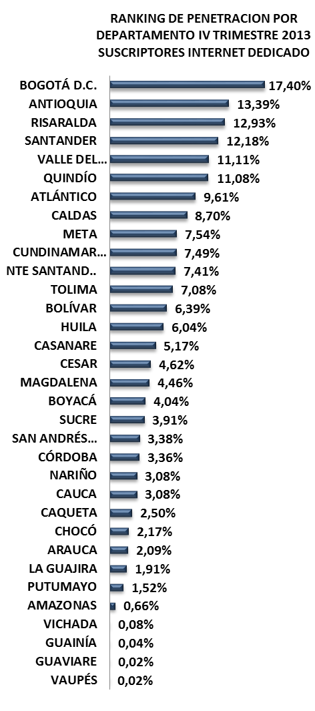
RANKING DE PENETRACION POR DEPARTAMENTO IV TRIMESTRE 2013 SUSCRIPTORES INTERNET DEDICADO
 | 4T-2013
BOGOTÁ D.C. | 0.17404004448
ANTIOQUIA | 0.13389162915
RISARALDA | 0.1292969277
SANTANDER | 0.12176749692
VALLE DEL CAUCA | 0.11112600732
QUINDÍO | 0.11082524949
ATLÁNTICO | 0.096060094206
CALDAS | 0.087031361774
META | 0.075448481526
CUNDINAMARCA | 0.074904791503
NTE SANTAND.. | 0.074099982362
TOLIMA | 0.070822587868
BOLÍVAR | 0.06387442578
HUILA | 0.060396123994
CASANARE | 0.051731404803
CESAR | 0.046198250311
MAGDALENA | 0.044599226987
BOYACÁ | 0.040409508157
SUCRE | 0.039126773957
SAN ANDRÉS… | 0.033764817007
CÓRDOBA | 0.033580203728
NARIÑO | 0.030827222301
CAUCA | 0.030757840596
CAQUETA | 0.025013051128
CHOCÓ | 0.02168960714
ARAUCA | 0.02090228319
LA GUAJIRA | 0.019129286137
PUTUMAYO | 0.015217146214
AMAZONAS | 0.0066406407212
VICHADA | 0.00075829383886
GUAINÍA | 0.00039798025023
GUAVIARE | 0.00022235810773
VAUPÉS | 0.00021019688442
No. SUSCRIPTORES INTERNET
ÍNDICE DE PENETRACIÓN DE INTERNET
PROVEEDORES INTERNET
No LÍNEAS - TELEFONÍA PÚBLICA BÁSICA CONMUTADA
SERVIDORES PÚBLICOS CERTIFICADOS EN USO DE TIC
MUNICIPIOS CONECTADOS FIBRA OPTICA

MOVISTAR
46.872
15.100
4T 2013
4T 2013
0
4T 2013
68.025
4T 2013
6,04%
TELMEX
19.931
96.951
4T 2013
11.926
3T 2013
3T 2013
0
3T 2013
65.708
3T 2013
5,83%
MCP S.A
734
3T 2013
95.581
7.119
2T 2013
2T 2013
0
2T 2013
62.418
2T 2013
5,54%
GLOBAL TV
305
2T 2013
91.929
INVERSIÓN HASTA 4T-2013
INVERSIÓN HASTA 4T-2013
OTROS(7)
183
$ 260.170.679
$ 2.978.174.593
14/33
RANKING PENETRACIÓN INTERNET MUNICIPIOS
TERMINALES ENTREGADOS
INSTITUCIONES CONECTADAS
HOGARES
DIGITALES
ENTIDADES CON TRÁMITES EN LÍNEA
ENTIDADES CAPACITADAS GEL
SITIOS WEB GEL
Neiva
16.40%
21/1122
Pitalito
4.65%
152/1122
Rivera
3.88%
175/1122
Garzón
3.35%
200/1122
campoalegre
3.12%
210/1122
COMPUTADORES ENTREGADOS
INSTITUCIONES CONECTADAS
HOGARES
DIGITALES
ENTIDADES CAPACITADAS GEL
ENTIDADES CON TRÁMITES EN LÍNEA
HUILA

4T 2013
14.805
4T 2013
138
4T 2013
3.500
4T 2013
37
3T 2013
0
4T 2013
36
3T 2013
13.730
3T 2013
3T 2013
3T 2013
2T 2013
10.284
2T 2013
3T 2013
138
3T 2013
3.500
2T 2013
37
0
36
INVERSIÓN HASTA 4T-2013
INVERSIÓN HASTA 4T-2013
608
INVERSIÓN HASTA 4T-2013
2T 2013
3.500
37
2T 2013
0
2T 2013
36
POBLACIÓN DANE 2013
Habitantes
Municipios: 37
INVERSIÓN HASTA 4T-2013
$ 72.728.928
$ 19.262.629.869
$ 7.739.119.866
$ 175.000.000
1.126.314

FUENTES DE INFORMACIÓN

LA GUAJIRA
INFORME TRIMESTRAL POR DEPARTAMENTO
LA GUAJIRA
MAPA DE BÚSQUEDA

Gestor TIC: GERSSON JAIR CASTILLO DAZA - guajira@mintic.gov.co
RANKING DE PENETRACION POR DEPARTAMENTO IV TRIMESTRE 2013 SUSCRIPTORES INTERNET DEDICADO
 | 4T-2013
BOGOTÁ D.C. | 0.17404004448
ANTIOQUIA | 0.13389162915
RISARALDA | 0.1292969277
SANTANDER | 0.12176749692
VALLE DEL CAUCA | 0.11112600732
QUINDÍO | 0.11082524949
ATLÁNTICO | 0.096060094206
CALDAS | 0.087031361774
META | 0.075448481526
CUNDINAMARCA | 0.074904791503
NTE SANTAND.. | 0.074099982362
TOLIMA | 0.070822587868
BOLÍVAR | 0.06387442578
HUILA | 0.060396123994
CASANARE | 0.051731404803
CESAR | 0.046198250311
MAGDALENA | 0.044599226987
BOYACÁ | 0.040409508157
SUCRE | 0.039126773957
SAN ANDRÉS… | 0.033764817007
CÓRDOBA | 0.033580203728
NARIÑO | 0.030827222301
CAUCA | 0.030757840596
CAQUETA | 0.025013051128
CHOCÓ | 0.02168960714
ARAUCA | 0.02090228319
LA GUAJIRA | 0.019129286137
PUTUMAYO | 0.015217146214
AMAZONAS | 0.0066406407212
VICHADA | 0.00075829383886
GUAINÍA | 0.00039798025023
GUAVIARE | 0.00022235810773
VAUPÉS | 0.00021019688442

No. SUSCRIPTORES INTERNET
ÍNDICE DE PENETRACIÓN DE INTERNET
PROVEEDORES INTERNET
No LÍNEAS - TELEFONÍA PÚBLICA BÁSICA CONMUTADA
SERVIDORES PÚBLICOS CERTIFICADOS EN USO DE TIC
MUNICIPIOS CONECTADOS FIBRA OPTICA

4T 2013
4T 2013
MOVISTAR
12.076
5.671
4T 2013
10
4T 2013
17.262
3T 2013
1,91%
1,85%
TELMEX
4.216
21.213
4T 2013
4.539
3T 2013
3T 2013
10
3T 2013
16.663
1,78%
MCP S.A
730
20.888
3T 2013
3.271
2T 2013
INVERSIÓN HASTA 4T-2013
INVERSIÓN HASTA 4T-2013
2T 2013
10
2T 2013
16.028
2T 2013
ITS S.A.
OTROS(10)
83
157
20.576
2T 2013
$ 107.237.861
$ 1.867.649.319

TERMINALES ENTREGADOS
INSTITUCIONES CONECTADAS
HOGARES
DIGITALES
ENTIDADES CON TRÁMITES EN LÍNEA
ENTIDADES CAPACITADAS GEL
SITIOS WEB GEL
RANKING PENETRACIÓN INTERNET MUNICIPIOS

Rioacha
4.74%
147/1122
San Juan del Cesar
3.37%
197/1122
Villa Nueva
2.73%
233/1122
3.25%
203/1122
Fonseca
Albania
1.89%
298/1122
COMPUTADORES ENTREGADOS
INSTITUCIONES CONECTADAS
HOGARES
DIGITALES
ENTIDADES CAPACITADAS GEL
ENTIDADES CON TRÁMITES EN LÍNEA
LA GUAJIRA

4T 2013
9.461
4T 2013
74
4T 2013
730
4T 2013
16
4T 2013
0
4T 2013
15
27/33
3T 2013
7.199
3T 2013
70
3T 2013
730
3T 2013
16
3T 2013
0
3T 2013
15
2T 2013
5.481
2T 2013
73
2T 2013
730
2T 2013
16
2T 2013
0
2T 2013
15
INVERSIÓN HASTA 4T-2013
INVERSIÓN HASTA 4T-2013
INVERSIÓN HASTA 4T-2013
INVERSIÓN HASTA 4T-2013
$ 30.303.720
POBLACIÓN DANE 2013
Habitantes
Municipios: 15
902.386
$ 13.040.182.112
$ 1.213.560.568
$ 191.990.000
FUENTES DE INFORMACIÓN

MAGDALENA
INFORME TRIMESTRAL POR DEPARTAMENTO
MAGDALENA
MAPA DE BÚSQUEDA

Gestor TIC: CLAUDIA MARGARITA POLO - magdalena@mintic.gov.co
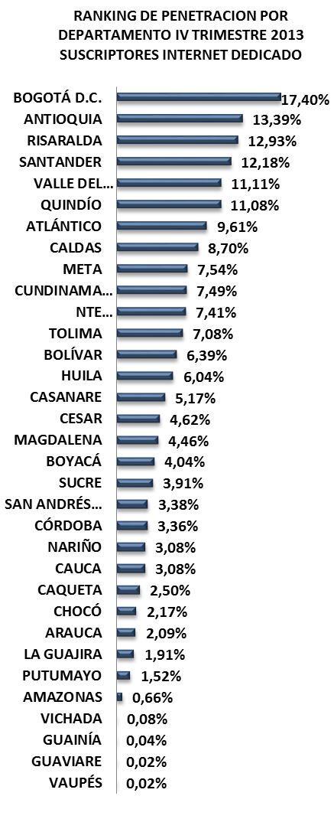
RANKING DE PENETRACION POR DEPARTAMENTO IV TRIMESTRE 2013 SUSCRIPTORES INTERNET DEDICADO
 | 4T-2013
BOGOTÁ D.C. | 0.17404004448
ANTIOQUIA | 0.13389162915
RISARALDA | 0.1292969277
SANTANDER | 0.12176749692
VALLE DEL CAUCA | 0.11112600732
QUINDÍO | 0.11082524949
ATLÁNTICO | 0.096060094206
CALDAS | 0.087031361774
META | 0.075448481526
CUNDINAMARCA | 0.074904791503
NTE SANTAND.. | 0.074099982362
TOLIMA | 0.070822587868
BOLÍVAR | 0.06387442578
HUILA | 0.060396123994
CASANARE | 0.051731404803
CESAR | 0.046198250311
MAGDALENA | 0.044599226987
BOYACÁ | 0.040409508157
SUCRE | 0.039126773957
SAN ANDRÉS… | 0.033764817007
CÓRDOBA | 0.033580203728
NARIÑO | 0.030827222301
CAUCA | 0.030757840596
CAQUETA | 0.025013051128
CHOCÓ | 0.02168960714
ARAUCA | 0.02090228319
LA GUAJIRA | 0.019129286137
PUTUMAYO | 0.015217146214
AMAZONAS | 0.0066406407212
VICHADA | 0.00075829383886
GUAINÍA | 0.00039798025023
GUAVIARE | 0.00022235810773
VAUPÉS | 0.00021019688442
No. SUSCRIPTORES INTERNET
ÍNDICE DE PENETRACIÓN DE INTERNET
PROVEEDORES INTERNET
No LÍNEAS - TELEFONÍA PÚBLICA BÁSICA CONMUTADA
SERVIDORES PÚBLICOS CERTIFICADOS EN USO DE TIC
MUNICIPIOS CONECTADOS FIBRA OPTICA

MOVISTAR
39.691
10.207
4T 2013
4T 2013
21
4T 2013
55.099
4T 2013
4,46%
TELMEX
14.173
4T 2013
68.202
8.749
3T 2013
3T 2013
21
3T 2013
54.828
3T 2013
4,44%
GILAT
249
3T 2013
67.144
5.901
2T 2013
2T 2013
21
2T 2013
53.348
2T 2013
4,32%
UNE EPM
211
2T 2013
63.254
INVERSIÓN HASTA 4T-2013
INVERSIÓN HASTA 4T-2013
OTROS(11)
775
$ 199.414.789
$ 2.751.915.853

TERMINALES ENTREGADOS
INSTITUCIONES CONECTADAS
HOGARES
DIGITALES
ENTIDADES CON TRÁMITES EN LÍNEA
ENTIDADES CAPACITADAS GEL
SITIOS WEB GEL
RANKING PENETRACIÓN INTERNET MUNICIPIOS
17/33
Santa Marta
10.14%
53/1122
Ciénaga
3.36%
199/1122
Fundación
2.03%
2.14%
278/1122
Plato
Pivijay
1.88%
299/1122
289/1122
COMPUTADORES ENTREGADOS
INSTITUCIONES CONECTADAS
HOGARES
DIGITALES
ENTIDADES CAPACITADAS GEL
ENTIDADES CON TRÁMITES EN LÍNEA
MAGDALENA

4T 2013
14.203
4T 2013
251
4T 2013
3.000
4T 2013
31
4T 2013
0
4T 2013
13.073
31
3T 2013
3T 2013
250
3T 2013
3.000
3T 2013
31
3T 2013
0
3T 2013
31
2T 2013
INVERSIÓN HASTA 4T-2013
9.077
2T 2013
INVERSIÓN HASTA 4T-2013
261
INVERSIÓN HASTA 4T-2013
2T 2013
3.000
2T 2013
31
2T 2013
0
2T 2013
31
INVERSIÓN HASTA 4T-2013
$ 62.627.688
POBLACIÓN DANE 2013
Habitantes
Municipios: 30
$ 21.144.083.798
$ 4.627.518.270
$ 150.000.000
1.235.425

FUENTES DE INFORMACIÓN

META
INFORME TRIMESTRAL POR DEPARTAMENTO
META
MAPA DE BÚSQUEDA

Gestor TIC: JHON JAIRO VELASQUEZ ORTIZ - meta@mintic.gov.co
RANKING DE PENETRACION POR DEPARTAMENTO IV TRIMESTRE 2013 SUSCRIPTORES INTERNET DEDICADO
 | 4T-2013
BOGOTÁ D.C. | 0.17404004448
ANTIOQUIA | 0.13389162915
RISARALDA | 0.1292969277
SANTANDER | 0.12176749692
VALLE DEL CAUCA | 0.11112600732
QUINDÍO | 0.11082524949
ATLÁNTICO | 0.096060094206
CALDAS | 0.087031361774
META | 0.075448481526
CUNDINAMARCA | 0.074904791503
NTE SANTAND.. | 0.074099982362
TOLIMA | 0.070822587868
BOLÍVAR | 0.06387442578
HUILA | 0.060396123994
CASANARE | 0.051731404803
CESAR | 0.046198250311
MAGDALENA | 0.044599226987
BOYACÁ | 0.040409508157
SUCRE | 0.039126773957
SAN ANDRÉS… | 0.033764817007
CÓRDOBA | 0.033580203728
NARIÑO | 0.030827222301
CAUCA | 0.030757840596
CAQUETA | 0.025013051128
CHOCÓ | 0.02168960714
ARAUCA | 0.02090228319
LA GUAJIRA | 0.019129286137
PUTUMAYO | 0.015217146214
AMAZONAS | 0.0066406407212
VICHADA | 0.00075829383886
GUAINÍA | 0.00039798025023
GUAVIARE | 0.00022235810773
VAUPÉS | 0.00021019688442

No. SUSCRIPTORES INTERNET
ÍNDICE DE PENETRACIÓN DE INTERNET
PROVEEDORES INTERNET
No LÍNEAS - TELEFONÍA PÚBLICA BÁSICA CONMUTADA
SERVIDORES PÚBLICOS CERTIFICADOS EN USO DE TIC
MUNICIPIOS CONECTADOS FIBRA OPTICA

MOVISTAR
31.252
4T 2013
11.781
19
4T 2013
9/33
4T 2013
69.778
4T 2013
7,54%
TELMEX
25.545
76.316
4T 2013
9.740
3T 2013
19
3T 2013
3T 2013
67.435
3T 2013
7,29%
ETB
12.111
74.767
3T 2013
6.603
2T 2013
2T 2013
19
2T 2013
65.156
2T 2013
7,05%
UNE EPM
222
72.428
2T 2013
INVERSIÓN HASTA 4T-2013
INVERSIÓN HASTA 4T-2013
OTROS(12)
648
$ 223.345.497
$ 9.066.328.787
RANKING PENETRACIÓN INTERNET MUNICIPIOS
TERMINALES ENTREGADOS
INSTITUCIONES CONECTADAS
HOGARES
DIGITALES
ENTIDADES CON TRÁMITES EN LÍNEA
ENTIDADES CAPACITADAS GEL
SITIOS WEB GEL

Villavicencio
12.77%
34/1122
Granada
Acacías
4.10%
166/1122
6.97%
87/1122
San Martín
3.80%
184/1122
Puerto López
3.64%
189/1122
COMPUTADORES ENTREGADOS
INSTITUCIONES CONECTADAS
HOGARES
DIGITALES
ENTIDADES CAPACITADAS GEL
ENTIDADES CON TRÁMITES EN LÍNEA
META

4T 2013
9.411
4T 2013
106
4T 2013
1.650
4T 2013
7
4T 2013
30
4T 2013
8.736
27
3T 2013
3T 2013
106
3T 2013
1.650
3T 2013
7
3T 2013
30
3T 2013
27
2T 2013
INVERSIÓN HASTA 4T-2013
3.834
2T 2013
INVERSIÓN HASTA 4T-2013
128
INVERSIÓN HASTA 4T-2013
2T 2013
1.050
2T 2013
7
2T 2013
30
2T 2013
27
POBLACIÓN DANE 2013
Habitantes
Municipios: 29
INVERSIÓN HASTA 4T-2013
$ 167.993.833
$ 13.607.578.930
$ 2.209.089.244
$ 250.857.000
924.843

FUENTES DE INFORMACIÓN

NARIÑO
INFORME TRIMESTRAL POR DEPARTAMENTO
NARIÑO
MAPA DE BÚSQUEDA

Gestor TIC: BIBIANA ALEXANDRA IMBACUAN - nariño@mintic.gov.co
RANKING DE PENETRACION POR DEPARTAMENTO IV TRIMESTRE 2013 SUSCRIPTORES INTERNET DEDICADO
 | 4T-2013
BOGOTÁ D.C. | 0.17404004448
ANTIOQUIA | 0.13389162915
RISARALDA | 0.1292969277
SANTANDER | 0.12176749692
VALLE DEL CAUCA | 0.11112600732
QUINDÍO | 0.11082524949
ATLÁNTICO | 0.096060094206
CALDAS | 0.087031361774
META | 0.075448481526
CUNDINAMARCA | 0.074904791503
NTE SANTAND.. | 0.074099982362
TOLIMA | 0.070822587868
BOLÍVAR | 0.06387442578
HUILA | 0.060396123994
CASANARE | 0.051731404803
CESAR | 0.046198250311
MAGDALENA | 0.044599226987
BOYACÁ | 0.040409508157
SUCRE | 0.039126773957
SAN ANDRÉS… | 0.033764817007
CÓRDOBA | 0.033580203728
NARIÑO | 0.030827222301
CAUCA | 0.030757840596
CAQUETA | 0.025013051128
CHOCÓ | 0.02168960714
ARAUCA | 0.02090228319
LA GUAJIRA | 0.019129286137
PUTUMAYO | 0.015217146214
AMAZONAS | 0.0066406407212
VICHADA | 0.00075829383886
GUAINÍA | 0.00039798025023
GUAVIARE | 0.00022235810773
VAUPÉS | 0.00021019688442
No. SUSCRIPTORES INTERNET
ÍNDICE DE PENETRACIÓN DE INTERNET
PROVEEDORES INTERNET
No LÍNEAS - TELEFONÍA PÚBLICA BÁSICA CONMUTADA
SERVIDORES PÚBLICOS CERTIFICADOS EN USO DE TIC
MUNICIPIOS CONECTADOS FIBRA OPTICA

TELMEX
27.419
4T 2013
17.172
4T 2013
44
4T 2013
52.463
4T 2013
3,08%
MOVISTAR
22.500
4T 2013
66.327
3T 2013
14.117
3T 2013
44
3T 2013
51.380
3T 2013
3,02%
UNIMOS
1.012
3T 2013
66.318
2T 2013
10.270
2T 2013
44
2T 2013
49.504
2T 2013
2,91%
GLOBAL TV
861
2T 2013
64.756
INVERSIÓN HASTA 4T-2013
INVERSIÓN HASTA 4T-2013
OTROS(11)
671
$ 333.705.758
$ 23.430.054.995
RANKING PENETRACIÓN INTERNET MUNICIPIOS
TERMINALES ENTREGADOS
INSTITUCIONES CONECTADAS
HOGARES
DIGITALES
ENTIDADES CON TRÁMITES EN LÍNEA
ENTIDADES CAPACITADAS GEL
SITIOS WEB GEL

Pasto
10.92%
46/1122
Túquerres
La Unión
2.01%
291/1122
2.13%
280/1122
Ipiales
1.63%
314/1122
San Andres de Tumaco
0.90%
368/1122
COMPUTADORES ENTREGADOS
INSTITUCIONES CONECTADAS
HOGARES
DIGITALES
ENTIDADES CAPACITADAS GEL
ENTIDADES CON TRÁMITES EN LÍNEA
22/33
NARIÑO

4T 2013
14.677
4T 2013
168
4T 2013
5.600
4T 2013
64
4T 2013
0
4T 2013
63
3T 2013
12.930
5.600
3T 2013
3T 2013
3T 2013
2T 2013
9.313
2T 2013
3T 2013
168
3T 2013
2T 2013
64
0
63
INVERSIÓN HASTA 4T-2013
INVERSIÓN HASTA 4T-2013
329
INVERSIÓN HASTA 4T-2013
2T 2013
3.700
64
2T 2013
0
2T 2013
63
INVERSIÓN HASTA 4T-2013
$ 127.275.624
POBLACIÓN DANE 2013
Habitantes
Municipios: 64
$ 21.197.909.751
$ 5.618.195.883
$ 2.014.770.700
1.701.840

FUENTES DE INFORMACIÓN

NORTE DE SANTANDER
INFORME TRIMESTRAL POR DEPARTAMENTO
NORTE DE SANTANDER
MAPA DE BÚSQUEDA

Gestor TIC: BEATRIZ VELEZ RAMIREZ - nortedesantander@mintic.gov.co
RANKING DE PENETRACION POR DEPARTAMENTO IV TRIMESTRE 2013 SUSCRIPTORES INTERNET DEDICADO
 | 4T-2013
BOGOTÁ D.C. | 0.17404004448
ANTIOQUIA | 0.13389162915
RISARALDA | 0.1292969277
SANTANDER | 0.12176749692
VALLE DEL CAUCA | 0.11112600732
QUINDÍO | 0.11082524949
ATLÁNTICO | 0.096060094206
CALDAS | 0.087031361774
META | 0.075448481526
CUNDINAMARCA | 0.074904791503
NTE SANTAND.. | 0.074099982362
TOLIMA | 0.070822587868
BOLÍVAR | 0.06387442578
HUILA | 0.060396123994
CASANARE | 0.051731404803
CESAR | 0.046198250311
MAGDALENA | 0.044599226987
BOYACÁ | 0.040409508157
SUCRE | 0.039126773957
SAN ANDRÉS… | 0.033764817007
CÓRDOBA | 0.033580203728
NARIÑO | 0.030827222301
CAUCA | 0.030757840596
CAQUETA | 0.025013051128
CHOCÓ | 0.02168960714
ARAUCA | 0.02090228319
LA GUAJIRA | 0.019129286137
PUTUMAYO | 0.015217146214
AMAZONAS | 0.0066406407212
VICHADA | 0.00075829383886
GUAINÍA | 0.00039798025023
GUAVIARE | 0.00022235810773
VAUPÉS | 0.00021019688442

No. SUSCRIPTORES INTERNET
ÍNDICE DE PENETRACIÓN DE INTERNET
PROVEEDORES INTERNET
No LÍNEAS - TELEFONÍA PÚBLICA BÁSICA CONMUTADA
SERVIDORES PÚBLICOS CERTIFICADOS EN USO DE TIC
MUNICIPIOS CONECTADOS FIBRA OPTICA

MOVISTAR
55.752
12.957
4T 2013
4T 2013
23
4T 2013
98.726
4T 2013
7,41%
TELMEX
28.923
125.875
4T 2013
10.830
3T 2013
3T 2013
23
3T 2013
94.654
3T 2013
7,10%
UNE EPM
8.279
124.411
3T 2013
7.694
2T 2013
2T 2013
23
11/33
2T 2013
94.261
2T 2013
7,07%
ETB
5.014
122.762
2T 2013
INVERSIÓN HASTA 4T-2013
INVERSIÓN HASTA 4T-2013
OTROS(10)
758
$ 252.844.401
$ 13.499.788.039
RANKING PENETRACIÓN INTERNET MUNICIPIOS
TERMINALES ENTREGADOS
INSTITUCIONES CONECTADAS
HOGARES
DIGITALES
ENTIDADES CON TRÁMITES EN LÍNEA
ENTIDADES CAPACITADAS GEL
SITIOS WEB GEL

Cúcuta
11.61%
41/1122
Ocaña
Los Patios
6.93%
88/1122
10.59%
49/1122
Pamplona
6.25%
103/1122
Villa del Rosario
6.02%
110/1122
COMPUTADORES ENTREGADOS
INSTITUCIONES CONECTADAS
HOGARES
DIGITALES
ENTIDADES CAPACITADAS GEL
ENTIDADES CON TRÁMITES EN LÍNEA
NORTE DE SANTANDER

4T 2013
13.642
4T 2013
161
4T 2013
4.990
4T 2013
41
4T 2013
0
4T 2013
40
11.767
3T 2013
3T 2013
161
3T 2013
4.990
3T 2013
41
3T 2013
0
3T 2013
40
2T 2013
INVERSIÓN HASTA 4T-2013
8.749
INVERSIÓN HASTA 4T-2013
2T 2013
165
INVERSIÓN HASTA 4T-2013
2T 2013
4.480
2T 2013
41
2T 2013
0
2T 2013
40
POBLACIÓN DANE 2013
Habitantes
Municipios: 40
INVERSIÓN HASTA 4T-2013
$ 80.809.920
$ 19.383.261.888
$ 2.437.562.821
$ 715.230.030
1.332.335

FUENTES DE INFORMACIÓN

PUTUMAYO
INFORME TRIMESTRAL POR DEPARTAMENTO
PUTUMAYO
MAPA DE BÚSQUEDA

Gestor TIC: ALVARO ALEGRIA GUERRERO - putumayo@mintic.gov.co
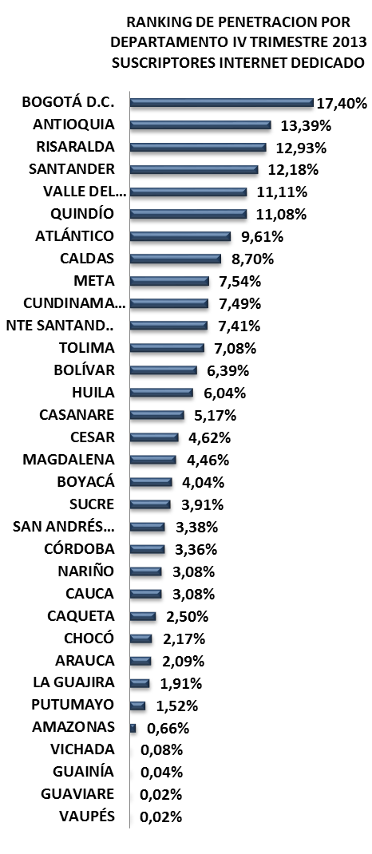
RANKING DE PENETRACION POR DEPARTAMENTO IV TRIMESTRE 2013 SUSCRIPTORES INTERNET DEDICADO
 | 4T-2013
BOGOTÁ D.C. | 0.17404004448
ANTIOQUIA | 0.13389162915
RISARALDA | 0.1292969277
SANTANDER | 0.12176749692
VALLE DEL CAUCA | 0.11112600732
QUINDÍO | 0.11082524949
ATLÁNTICO | 0.096060094206
CALDAS | 0.087031361774
META | 0.075448481526
CUNDINAMARCA | 0.074904791503
NTE SANTAND.. | 0.074099982362
TOLIMA | 0.070822587868
BOLÍVAR | 0.06387442578
HUILA | 0.060396123994
CASANARE | 0.051731404803
CESAR | 0.046198250311
MAGDALENA | 0.044599226987
BOYACÁ | 0.040409508157
SUCRE | 0.039126773957
SAN ANDRÉS… | 0.033764817007
CÓRDOBA | 0.033580203728
NARIÑO | 0.030827222301
CAUCA | 0.030757840596
CAQUETA | 0.025013051128
CHOCÓ | 0.02168960714
ARAUCA | 0.02090228319
LA GUAJIRA | 0.019129286137
PUTUMAYO | 0.015217146214
AMAZONAS | 0.0066406407212
VICHADA | 0.00075829383886
GUAINÍA | 0.00039798025023
GUAVIARE | 0.00022235810773
VAUPÉS | 0.00021019688442

No. SUSCRIPTORES INTERNET
ÍNDICE DE PENETRACIÓN DE INTERNET
PROVEEDORES INTERNET
No LÍNEAS - TELEFONÍA PÚBLICA BÁSICA CONMUTADA
SERVIDORES PÚBLICOS CERTIFICADOS EN USO DE TIC
MUNICIPIOS CONECTADOS FIBRA OPTICA

MOVISTAR
5.087
4T 2013
5.008
4T 2013
0
4T 2013
5.129
4T 2013
1,52%
AXESAT S.A.
25
4T 2013
7.772
3T 2013
4.111
3T 2013
0
3T 2013
5.027
3T 2013
1,49%
MCP S.A
8
3T 2013
7.822
3.541
2T 2013
2T 2013
0
2T 2013
5.189
2T 2013
1,54%
TV AZTECA
5
2T 2013
7.948
INVERSIÓN HASTA 4T-2013
INVERSIÓN HASTA 4T-2013
OTROS(2)
4
$ 106.182.183
$ 1.730.703.361

TERMINALES ENTREGADOS
INSTITUCIONES CONECTADAS
HOGARES
DIGITALES
ENTIDADES CON TRÁMITES EN LÍNEA
ENTIDADES CAPACITADAS GEL
SITIOS WEB GEL
RANKING PENETRACIÓN INTERNET MUNICIPIOS

Mocoa
6.58%
92/1122
Orito
Puerto Asís
2.25%
265/1122
Valle del Guamuez
0.80%
377/1364
1.41%
332/1122
Sibundoy
0.04%
784/1122
COMPUTADORES ENTREGADOS
INSTITUCIONES CONECTADAS
HOGARES
DIGITALES
ENTIDADES CAPACITADAS GEL
ENTIDADES CON TRÁMITES EN LÍNEA
PUTUMAYO

4T 2013
7.819
4T 2013
4T 2013
4T 2013
4T 2013
4T 2013
79
0
14
0
13
3T 2013
7.269
3T 2013
79
3T 2013
0
3T 2013
14
3T 2013
0
13
3T 2013
28/33
2T 2013
5.641
2T 2013
INVERSIÓN HASTA 4T-2013
106
2T 2013
0
2T 2013
14
2T 2013
0
13
2T 2013
INVERSIÓN HASTA 4T-2013
INVERSIÓN HASTA 4T-2013
INVERSIÓN HASTA 4T-2013
$ 26.263.224
POBLACIÓN DANE 2013
Habitantes
Municipios: 13
$ 9.924.152.918
$ 1.903.564.643
$ 0
337.054

FUENTES DE INFORMACIÓN

QUINDÍO
INFORME TRIMESTRAL POR DEPARTAMENTO
QUINDÍO
MAPA DE BÚSQUEDA

Gestor TIC: ALEJANDRO URREA OSPINA - quindio@mintic.gov.co
RANKING DE PENETRACION POR DEPARTAMENTO IV TRIMESTRE 2013 SUSCRIPTORES INTERNET DEDICADO
 | 4T-2013
BOGOTÁ D.C. | 0.17404004448
ANTIOQUIA | 0.13389162915
RISARALDA | 0.1292969277
SANTANDER | 0.12176749692
VALLE DEL CAUCA | 0.11112600732
QUINDÍO | 0.11082524949
ATLÁNTICO | 0.096060094206
CALDAS | 0.087031361774
META | 0.075448481526
CUNDINAMARCA | 0.074904791503
NTE SANTAND.. | 0.074099982362
TOLIMA | 0.070822587868
BOLÍVAR | 0.06387442578
HUILA | 0.060396123994
CASANARE | 0.051731404803
CESAR | 0.046198250311
MAGDALENA | 0.044599226987
BOYACÁ | 0.040409508157
SUCRE | 0.039126773957
SAN ANDRÉS… | 0.033764817007
CÓRDOBA | 0.033580203728
NARIÑO | 0.030827222301
CAUCA | 0.030757840596
CAQUETA | 0.025013051128
CHOCÓ | 0.02168960714
ARAUCA | 0.02090228319
LA GUAJIRA | 0.019129286137
PUTUMAYO | 0.015217146214
AMAZONAS | 0.0066406407212
VICHADA | 0.00075829383886
GUAINÍA | 0.00039798025023
GUAVIARE | 0.00022235810773
VAUPÉS | 0.00021019688442
No. SUSCRIPTORES INTERNET
ÍNDICE DE PENETRACIÓN DE INTERNET
PROVEEDORES INTERNET
No LÍNEAS - TELEFONÍA PÚBLICA BÁSICA CONMUTADA
SERVIDORES PÚBLICOS CERTIFICADOS EN USO DE TIC
MUNICIPIOS CONECTADOS FIBRA OPTICA

6/33

5.569
4T 2013
5
4T 2013
4T 2013
61.944
11,08%
4T 2013
UNE EPM
25.454
68.325
4T 2013
4.708
3T 2013
5
3T 2013
3T 2013
59.646
10,67%
3T 2013
MOVISTAR
21.214
14.013
68.400
3T 2013
2T 2013
2.382
2T 2013
5
2T 2013
57.763
10,33%
2T 2013
TELMEX
GLOBAL TV
965
70.416
2T 2013
INVERSIÓN HASTA 4T-2013
INVERSIÓN HASTA 4T-2013
OTROS(8)
298
$ 94.762.906
$ 451.238.575

TERMINALES ENTREGADOS
INSTITUCIONES CONECTADAS
HOGARES
DIGITALES
ENTIDADES CON TRÁMITES EN LÍNEA
ENTIDADES CAPACITADAS GEL
SITIOS WEB GEL
RANKING PENETRACIÓN INTERNET MUNICIPIOS

Armenia
16.47%
20/1122
Calarca
7.47%
82/1122
La Tebaida
Circasia
4.83%
143/1122
7.04%
86/1122
Montenegro
4.81%
144/1122
COMPUTADORES ENTREGADOS
INSTITUCIONES CONECTADAS
HOGARES
DIGITALES
ENTIDADES CAPACITADAS GEL
ENTIDADES CON TRÁMITES EN LÍNEA
QUINDÍO

4T 2013
6.733
4T 2013
0
4T 2013
1.200
4T 2013
12
4T 2013
0
4T 2013
11
6.578
3T 2013
1.200
3T 2013
12
3T 2013
3T 2013
4.977
2T 2013
2T 2013
3T 2013
0
3T 2013
2T 2013
0
11
INVERSIÓN HASTA 4T-2013
INVERSIÓN HASTA 4T-2013
0
INVERSIÓN HASTA 4T-2013
2T 2013
1.200
12
2T 2013
0
2T 2013
11
INVERSIÓN HASTA 4T-2013
$ 22.222.728
POBLACIÓN DANE 2013
Habitantes
Municipios: 12
$ 8.558.691.865
$ 0
$ 60.000.000
558.934

FUENTES DE INFORMACIÓN

RISARALDA
INFORME TRIMESTRAL POR DEPARTAMENTO
RISARALDA
MAPA DE BÚSQUEDA

Gestor TIC: JHON JAIRO SANTA CHAVEZ - risaralda@mintic.gov.co
RANKING DE PENETRACION POR DEPARTAMENTO IV TRIMESTRE 2013 SUSCRIPTORES INTERNET DEDICADO
 | 4T-2013
BOGOTÁ D.C. | 0.17404004448
ANTIOQUIA | 0.13389162915
RISARALDA | 0.1292969277
SANTANDER | 0.12176749692
VALLE DEL CAUCA | 0.11112600732
QUINDÍO | 0.11082524949
ATLÁNTICO | 0.096060094206
CALDAS | 0.087031361774
META | 0.075448481526
CUNDINAMARCA | 0.074904791503
NTE SANTAND.. | 0.074099982362
TOLIMA | 0.070822587868
BOLÍVAR | 0.06387442578
HUILA | 0.060396123994
CASANARE | 0.051731404803
CESAR | 0.046198250311
MAGDALENA | 0.044599226987
BOYACÁ | 0.040409508157
SUCRE | 0.039126773957
SAN ANDRÉS… | 0.033764817007
CÓRDOBA | 0.033580203728
NARIÑO | 0.030827222301
CAUCA | 0.030757840596
CAQUETA | 0.025013051128
CHOCÓ | 0.02168960714
ARAUCA | 0.02090228319
LA GUAJIRA | 0.019129286137
PUTUMAYO | 0.015217146214
AMAZONAS | 0.0066406407212
VICHADA | 0.00075829383886
GUAINÍA | 0.00039798025023
GUAVIARE | 0.00022235810773
VAUPÉS | 0.00021019688442
No. SUSCRIPTORES INTERNET
ÍNDICE DE PENETRACIÓN DE INTERNET
PROVEEDORES INTERNET
No LÍNEAS - TELEFONÍA PÚBLICA BÁSICA CONMUTADA
SERVIDORES PÚBLICOS CERTIFICADOS EN USO DE TIC
MUNICIPIOS CONECTADOS FIBRA OPTICA

3/33

UNE EPM
78.781
9.546
4T 2013
4T 2013
6
4T 2013
121.705
4T 2013
12,93%
TELMEX
36.255
185.767
4T 2013
8.361
3T 2013
3T 2013
6
3T 2013
118.507
3T 2013
12,59%
MOVISTAR
3.893
186.663
3T 2013
4.501
2T 2013
2T 2013
6
2T 2013
116.667
2T 2013
12,39%
GLOBAL TV
1.673
187.972
2T 2013
INVERSIÓN HASTA 4T-2013
INVERSIÓN HASTA 4T-2013
OTROS(9)
1.103
$ 175.693.215
$ 3.577.097.531

TERMINALES ENTREGADOS
INSTITUCIONES CONECTADAS
HOGARES
DIGITALES
ENTIDADES CON TRÁMITES EN LÍNEA
ENTIDADES CAPACITADAS GEL
SITIOS WEB GEL
RANKING PENETRACIÓN INTERNET MUNICIPIOS

Pereira
16.61%
18/1122
Dosquebradas
16.6%
19/1122
La Virginia
Santa Rosa del Cabal
68/1122
10.41%
52/1122
8.62%
Marsella
3.07%
212/1122
COMPUTADORES ENTREGADOS
INSTITUCIONES CONECTADAS
HOGARES
DIGITALES
ENTIDADES CAPACITADAS GEL
ENTIDADES CON TRÁMITES EN LÍNEA
RISARALDA

4T 2013
7.832
4T 2013
4T 2013
4T 2013
4T 2013
4T 2013
120
4.780
14
0
12
3T 2013
7.592
3T 2013
120
3T 2013
4.780
3T 2013
14
3T 2013
0
3T 2013
12
2T 2013
5.722
2T 2013
126
2T 2013
3.130
2T 2013
14
2T 2013
0
2T 2013
12
INVERSIÓN HASTA 4T-2013
INVERSIÓN HASTA 4T-2013
INVERSIÓN HASTA 4T-2013
INVERSIÓN HASTA 4T-2013
$ 24.242.976
POBLACIÓN DANE 2013
Habitantes
Municipios: 14
$ 10.961.079.023
$ 1.819.916.299
$ 939.110.150
941.283

FUENTES DE INFORMACIÓN

SAN ANDRÉS Y PROVIDENCIA
INFORME TRIMESTRAL POR DEPARTAMENTO
MAPA DE BÚSQUEDA
SAN ANDRÉS Y PROVIDENCIA

Gestor TIC: WILLIAM MARCOS BENT PUELLO - sanandres@mintic.gov.co
RANKING DE PENETRACION POR DEPARTAMENTO IV TRIMESTRE 2013 SUSCRIPTORES INTERNET DEDICADO
 | 4T-2013
BOGOTÁ D.C. | 0.17404004448
ANTIOQUIA | 0.13389162915
RISARALDA | 0.1292969277
SANTANDER | 0.12176749692
VALLE DEL CAUCA | 0.11112600732
QUINDÍO | 0.11082524949
ATLÁNTICO | 0.096060094206
CALDAS | 0.087031361774
META | 0.075448481526
CUNDINAMARCA | 0.074904791503
NTE SANTAND.. | 0.074099982362
TOLIMA | 0.070822587868
BOLÍVAR | 0.06387442578
HUILA | 0.060396123994
CASANARE | 0.051731404803
CESAR | 0.046198250311
MAGDALENA | 0.044599226987
BOYACÁ | 0.040409508157
SUCRE | 0.039126773957
SAN ANDRÉS… | 0.033764817007
CÓRDOBA | 0.033580203728
NARIÑO | 0.030827222301
CAUCA | 0.030757840596
CAQUETA | 0.025013051128
CHOCÓ | 0.02168960714
ARAUCA | 0.02090228319
LA GUAJIRA | 0.019129286137
PUTUMAYO | 0.015217146214
AMAZONAS | 0.0066406407212
VICHADA | 0.00075829383886
GUAINÍA | 0.00039798025023
GUAVIARE | 0.00022235810773
VAUPÉS | 0.00021019688442
No. SUSCRIPTORES INTERNET
ÍNDICE DE PENETRACIÓN DE INTERNET
PROVEEDORES INTERNET
No LÍNEAS - TELEFONÍA PÚBLICA BÁSICA CONMUTADA
MUNICIPIOS CONECTADOS FIBRA OPTICA
SERVIDORES PÚBLICOS CERTIFICADOS EN USO DE TIC

MOVISTAR
1.552
1.695
4T 2013
4T 2013
0
4T 2013
2.538
4T 2013
3,38%
SOL CABLE VISIÓN
961
4T 2013
9.084
1.318
3T 2013
3T 2013
0
3T 2013
2.441
3T 2013
3,25%
UNE EPM
21
3T 2013
9.204
1.226
2T 2013
2T 2013
0
2T 2013
2.413
2T 2013
3,21%
ETB
3
2T 2013
9.239
INVERSIÓN HASTA 4T-2013
INVERSIÓN HASTA 4T-2013
BT LATAM
1
$ 35.554.771
$ 0

TERMINALES ENTREGADOS
INSTITUCIONES CONECTADAS
HOGARES
DIGITALES
ENTIDADES CON TRÁMITES EN LÍNEA
ENTIDADES CAPACITADAS GEL
SITIOS WEB GEL

RANKING PENETRACIÓN INTERNET MUNICIPIOS

20/33
San Andrés
3.32%
190/1122
Providencia
0.00%
995/1122
COMPUTADORES ENTREGADOS
INSTITUCIONES CONECTADAS
HOGARES
DIGITALES
ENTIDADES CAPACITADAS GEL
ENTIDADES CON TRÁMITES EN LÍNEA
SAN ANDRES Y PROVIDENCIA

4T 2013
5.560
4T 2013
0
4T 2013
5
4T 2013
2
4T 2013
0
4T 2013
5.400
1
3T 2013
3T 2013
0
3T 2013
5
3T 2013
2
3T 2013
0
3T 2013
1
5.150
2T 2013
INVERSIÓN HASTA 4T-2013
2T 2013
INVERSIÓN HASTA 4T-2013
0
INVERSIÓN HASTA 4T-2013
2T 2013
5
2T 2013
2
2T 2013
0
2T 2013
1
INVERSIÓN HASTA 4T-2013
$ 2.020.248
POBLACIÓN DANE 2013
Habitantes
Municipios: 2
$ 5.682.506.417
$ 0
$ 250.000
75.167

FUENTES DE INFORMACIÓN

SANTANDER
INFORME TRIMESTRAL POR DEPARTAMENTO
SANTANDER
MAPA DE BÚSQUEDA

Gestor TIC: NURY ANDREA ESPINOSA - santander@mintic.gov.co
RANKING DE PENETRACION POR DEPARTAMENTO IV TRIMESTRE 2013 SUSCRIPTORES INTERNET DEDICADO
 | 4T-2013
BOGOTÁ D.C. | 0.17404004448
ANTIOQUIA | 0.13389162915
RISARALDA | 0.1292969277
SANTANDER | 0.12176749692
VALLE DEL CAUCA | 0.11112600732
QUINDÍO | 0.11082524949
ATLÁNTICO | 0.096060094206
CALDAS | 0.087031361774
META | 0.075448481526
CUNDINAMARCA | 0.074904791503
NTE SANTAND.. | 0.074099982362
TOLIMA | 0.070822587868
BOLÍVAR | 0.06387442578
HUILA | 0.060396123994
CASANARE | 0.051731404803
CESAR | 0.046198250311
MAGDALENA | 0.044599226987
BOYACÁ | 0.040409508157
SUCRE | 0.039126773957
SAN ANDRÉS… | 0.033764817007
CÓRDOBA | 0.033580203728
NARIÑO | 0.030827222301
CAUCA | 0.030757840596
CAQUETA | 0.025013051128
CHOCÓ | 0.02168960714
ARAUCA | 0.02090228319
LA GUAJIRA | 0.019129286137
PUTUMAYO | 0.015217146214
AMAZONAS | 0.0066406407212
VICHADA | 0.00075829383886
GUAINÍA | 0.00039798025023
GUAVIARE | 0.00022235810773
VAUPÉS | 0.00021019688442
No. SUSCRIPTORES INTERNET
ÍNDICE DE PENETRACIÓN DE INTERNET
PROVEEDORES INTERNET
No LÍNEAS - TELEFONÍA PÚBLICA BÁSICA CONMUTADA
SERVIDORES PÚBLICOS CERTIFICADOS EN USO DE TIC
MUNICIPIOS CONECTADOS FIBRA OPTICA

4/33

TELEBUCARAMANGA
99.263
28.827
4T 2013
73
4T 2013
4T 2013
248.526
4T 2013
12,18%
UNE EPM
63.306
4T 2013
352.706
25.159
3T 2013
73
3T 2013
3T 2013
243.377
3T 2013
11,92%
TELMEX
43.957
3T 2013
350.810
20.700
2T 2013
73
2T 2013
2T 2013
235.219
2T 2013
11,52%
MOVISTAR
34.793
2T 2013
347.959
INVERSIÓN HASTA 4T-2013
INVERSIÓN HASTA 4T-2013
OTROS(13)
7.207
$ 633.084.367
$ 23.182.558.290

TERMINALES ENTREGADOS
INSTITUCIONES CONECTADAS
HOGARES
DIGITALES
ENTIDADES CON TRÁMITES EN LÍNEA
ENTIDADES CAPACITADAS GEL
SITIOS WEB GEL
RANKING PENETRACIÓN INTERNET MUNICIPIOS

Bucaramanga
22.10%
3/1122
Floridablanca
20.15%
4/1122
Barrancabermeja
13.31%
31/1122
14.42%
27/1122
Girón
Piedecuesta
12.59%
35/1122
COMPUTADORES ENTREGADOS
INSTITUCIONES CONECTADAS
HOGARES
DIGITALES
ENTIDADES CAPACITADAS GEL
ENTIDADES CON TRÁMITES EN LÍNEA
SANTANDER

4T 2013
16.711
4T 2013
237
4T 2013
2.085
4T 2013
3
4T 2013
88
4T 2013
82
14.891
3T 2013
12.227
3T 2013
238
3T 2013
2.085
3T 2013
3
3T 2013
88
3T 2013
82
2T 2013
INVERSIÓN HASTA 4T-2013
2T 2013
INVERSIÓN HASTA 4T-2013
242
INVERSIÓN HASTA 4T-2013
2T 2013
2.085
2T 2013
3
2T 2013
88
2T 2013
82
INVERSIÓN HASTA 4T-2013
$ 498.438.603
POBLACIÓN DANE 2013
Habitantes
Municipios: 87
$ 24.185.708.471
$ 3.028.672.879
$ 222.050.000
2.040.988
OAPES
FUENTES DE INFORMACIÓN

SUCRE
INFORME TRIMESTRAL POR DEPARTAMENTO
SUCRE
MAPA DE BÚSQUEDA

Gestor TIC: BRICEIDA DEL CARMEN CUADRADO - sincelejo@mintic.gov.co
RANKING DE PENETRACION POR DEPARTAMENTO IV TRIMESTRE 2013 SUSCRIPTORES INTERNET DEDICADO
 | 4T-2013
BOGOTÁ D.C. | 0.17404004448
ANTIOQUIA | 0.13389162915
RISARALDA | 0.1292969277
SANTANDER | 0.12176749692
VALLE DEL CAUCA | 0.11112600732
QUINDÍO | 0.11082524949
ATLÁNTICO | 0.096060094206
CALDAS | 0.087031361774
META | 0.075448481526
CUNDINAMARCA | 0.074904791503
NTE SANTAND.. | 0.074099982362
TOLIMA | 0.070822587868
BOLÍVAR | 0.06387442578
HUILA | 0.060396123994
CASANARE | 0.051731404803
CESAR | 0.046198250311
MAGDALENA | 0.044599226987
BOYACÁ | 0.040409508157
SUCRE | 0.039126773957
SAN ANDRÉS… | 0.033764817007
CÓRDOBA | 0.033580203728
NARIÑO | 0.030827222301
CAUCA | 0.030757840596
CAQUETA | 0.025013051128
CHOCÓ | 0.02168960714
ARAUCA | 0.02090228319
LA GUAJIRA | 0.019129286137
PUTUMAYO | 0.015217146214
AMAZONAS | 0.0066406407212
VICHADA | 0.00075829383886
GUAINÍA | 0.00039798025023
GUAVIARE | 0.00022235810773
VAUPÉS | 0.00021019688442
No. SUSCRIPTORES INTERNET
ÍNDICE DE PENETRACIÓN DE INTERNET
PROVEEDORES INTERNET
No LÍNEAS - TELEFONÍA PÚBLICA BÁSICA CONMUTADA
SERVIDORES PÚBLICOS CERTIFICADOS EN USO DE TIC
MUNICIPIOS CONECTADOS FIBRA OPTICA

MOVISTAR
15.975
4T 2013
6.869
4T 2013
15
4T 2013
32.668
4T 2013
3,91%
EDATEL
9.462
4T 2013
42.121
3T 2013
5.343
3T 2013
15
3T 2013
30.655
3T 2013
3,67%
TELMEX
6.280
3T 2013
40.795
2T 2013
3.484
2T 2013
15
2T 2013
28.887
2T 2013
3,46%
MCP S.A
426
39.016
2T 2013
INVERSIÓN HASTA 4T-2013
INVERSIÓN HASTA 4T-2013
OTROS(9)
525
$ 120.323.975
$ 5.850.222.115

TERMINALES ENTREGADOS
INSTITUCIONES CONECTADAS
HOGARES
DIGITALES
ENTIDADES CON TRÁMITES EN LÍNEA
ENTIDADES CAPACITADAS GEL
SITIOS WEB GEL
RANKING PENETRACIÓN INTERNET MUNICIPIOS

Sincelejo
9.04%
63/1122
19/33
Corozal
5.04%
135/1122
Sampués
Santiago de Tolú
2.12%
281/1122
4.32%
158/1122
Coveñas
1.86%
300/1122
COMPUTADORES ENTREGADOS
INSTITUCIONES CONECTADAS
HOGARES
DIGITALES
ENTIDADES CAPACITADAS GEL
ENTIDADES CON TRÁMITES EN LÍNEA
SUCRE

4T 2013
9.485
4T 2013
244
4T 2013
1.420
4T 2013
27
4T 2013
0
4T 2013
8.485
27
3T 2013
3T 2013
244
3T 2013
1.420
3T 2013
27
3T 2013
0
3T 2013
27
2T 2013
INVERSIÓN HASTA 4T-2013
6.274
2T 2013
INVERSIÓN HASTA 4T-2013
256
INVERSIÓN HASTA 4T-2013
2T 2013
1.420
2T 2013
27
2T 2013
0
2T 2013
27
INVERSIÓN HASTA 4T-2013
$ 54.546.696
POBLACIÓN DANE 2013
Habitantes
Municipios: 26
$ 13.974.986.083
$ 4.218.622.672
$ 71.000.000
834.927

FUENTES DE INFORMACIÓN

TOLIMA
INFORME TRIMESTRAL POR DEPARTAMENTO
TOLIMA
MAPA DE BÚSQUEDA

Gestor TIC: GIOMAR INGRID HERRERA POSADA - tolima@mintic.gov.co
RANKING DE PENETRACION POR DEPARTAMENTO IV TRIMESTRE 2013 SUSCRIPTORES INTERNET DEDICADO
 | 4T-2013
BOGOTÁ D.C. | 0.17404004448
ANTIOQUIA | 0.13389162915
RISARALDA | 0.1292969277
SANTANDER | 0.12176749692
VALLE DEL CAUCA | 0.11112600732
QUINDÍO | 0.11082524949
ATLÁNTICO | 0.096060094206
CALDAS | 0.087031361774
META | 0.075448481526
CUNDINAMARCA | 0.074904791503
NTE SANTAND.. | 0.074099982362
TOLIMA | 0.070822587868
BOLÍVAR | 0.06387442578
HUILA | 0.060396123994
CASANARE | 0.051731404803
CESAR | 0.046198250311
MAGDALENA | 0.044599226987
BOYACÁ | 0.040409508157
SUCRE | 0.039126773957
SAN ANDRÉS… | 0.033764817007
CÓRDOBA | 0.033580203728
NARIÑO | 0.030827222301
CAUCA | 0.030757840596
CAQUETA | 0.025013051128
CHOCÓ | 0.02168960714
ARAUCA | 0.02090228319
LA GUAJIRA | 0.019129286137
PUTUMAYO | 0.015217146214
AMAZONAS | 0.0066406407212
VICHADA | 0.00075829383886
GUAINÍA | 0.00039798025023
GUAVIARE | 0.00022235810773
VAUPÉS | 0.00021019688442
No. SUSCRIPTORES INTERNET
ÍNDICE DE PENETRACIÓN DE INTERNET
PROVEEDORES INTERNET
No LÍNEAS - TELEFONÍA PÚBLICA BÁSICA CONMUTADA
SERVIDORES PÚBLICOS CERTIFICADOS EN USO DE TIC
MUNICIPIOS CONECTADOS FIBRA OPTICA

MOVISTAR
67.623
21.681
4T 2013
4T 2013
33
4T 2013
99.166
4T 2013
7,08%
TELMEX
30.393
140.816
4T 2013
16.366
3T 2013
3T 2013
33
3T 2013
95.149
3T 2013
6,80%
AZTECA
353
137.486
3T 2013
2T 2013
7.788
2T 2013
33
2T 2013
91.255
2T 2013
6,52%
MCP S.A
318
141.761
2T 2013
INVERSIÓN HASTA 4T-2013
INVERSIÓN HASTA 4T-2013
OTROS(10)
479
12/33
$ 327.422.027
$ 18.228.498.596
RANKING PENETRACIÓN INTERNET MUNICIPIOS
TERMINALES ENTREGADOS
INSTITUCIONES CONECTADAS
HOGARES
DIGITALES
ENTIDADES CON TRÁMITES EN LÍNEA
ENTIDADES CAPACITADAS GEL
SITIOS WEB GEL

Ibagué
14.74%
25/1122
Honda
Espinal
6.48%
95/1122
7.86%
77/1122
San Sebastián de Mariquita
6.11%
109/1122
Melgar
5.80%
114/1122
COMPUTADORES ENTREGADOS
INSTITUCIONES CONECTADAS
HOGARES
DIGITALES
ENTIDADES CAPACITADAS GEL
ENTIDADES CON TRÁMITES EN LÍNEA
TOLIMA

4T 2013
18.033
4T 2013
345
4T 2013
5.890
4T 2013
47
4T 2013
0
4T 2013
46
3T 2013
16.661
3T 2013
5.890
3T 2013
3T 2013
3T 2013
2T 2013
12.006
2T 2013
3T 2013
345
2T 2013
47
0
46
INVERSIÓN HASTA 4T-2013
INVERSIÓN HASTA 4T-2013
861
INVERSIÓN HASTA 4T-2013
2T 2013
5.890
47
2T 2013
0
2T 2013
46
INVERSIÓN HASTA 4T-2013
$ 92.931.408
POBLACIÓN DANE 2013
Habitantes
Municipios: 47
$ 25.426.050.617
$ 11.128.543.754
$ 568.620.000
1.400.203

FUENTES DE INFORMACIÓN

VALLE DEL CAUCA
INFORME TRIMESTRAL POR DEPARTAMENTO
VALLE DEL CAUCA
MAPA DE BÚSQUEDA

Gestor TIC: DAVID PINILLA CALERO - valle@mintic.gov.co
RANKING DE PENETRACION POR DEPARTAMENTO IV TRIMESTRE 2013 SUSCRIPTORES INTERNET DEDICADO
 | 4T-2013
BOGOTÁ D.C. | 0.17404004448
ANTIOQUIA | 0.13389162915
RISARALDA | 0.1292969277
SANTANDER | 0.12176749692
VALLE DEL CAUCA | 0.11112600732
QUINDÍO | 0.11082524949
ATLÁNTICO | 0.096060094206
CALDAS | 0.087031361774
META | 0.075448481526
CUNDINAMARCA | 0.074904791503
NTE SANTAND.. | 0.074099982362
TOLIMA | 0.070822587868
BOLÍVAR | 0.06387442578
HUILA | 0.060396123994
CASANARE | 0.051731404803
CESAR | 0.046198250311
MAGDALENA | 0.044599226987
BOYACÁ | 0.040409508157
SUCRE | 0.039126773957
SAN ANDRÉS… | 0.033764817007
CÓRDOBA | 0.033580203728
NARIÑO | 0.030827222301
CAUCA | 0.030757840596
CAQUETA | 0.025013051128
CHOCÓ | 0.02168960714
ARAUCA | 0.02090228319
LA GUAJIRA | 0.019129286137
PUTUMAYO | 0.015217146214
AMAZONAS | 0.0066406407212
VICHADA | 0.00075829383886
GUAINÍA | 0.00039798025023
GUAVIARE | 0.00022235810773
VAUPÉS | 0.00021019688442
No. SUSCRIPTORES INTERNET
ÍNDICE DE PENETRACIÓN DE INTERNET
PROVEEDORES INTERNET
No LÍNEAS - TELEFONÍA PÚBLICA BÁSICA CONMUTADA
SERVIDORES PÚBLICOS CERTIFICADOS EN USO DE TIC
MUNICIPIOS CONECTADOS FIBRA OPTICA

5/33

TELMEX
207.320
27.449
4T 2013
3T 2013
0
4T 2013
502.308
4T 2013
11,11%
UNE EPM
103.305
4T 2013
884.174
24.799
3T 2013
3T 2013
0
3T 2013
491.348
3T 2013
10,87%
EMCALI
93.889
495.721
3T 2013
17.288
2T 2013
2T 2013
0
2T 2013
469.484
2T 2013
10,39%
MOVISTAR
74.810
479.753
2T 2013
INVERSIÓN HASTA 4T-2013
INVERSIÓN HASTA 4T-2013
OTROS(17)
22.984
$ 3.288.270.228
$ 572.768.952

TERMINALES ENTREGADOS
INSTITUCIONES CONECTADAS
HOGARES
DIGITALES
ENTIDADES CON TRÁMITES EN LÍNEA
ENTIDADES CAPACITADAS GEL
SITIOS WEB GEL
RANKING PENETRACIÓN INTERNET MUNICIPIOS

Guadalajara de Buga
17.87%
11/1122
Cali
14.52%
26/1122
Jamundí
Palmira
12.19%
38/1122
13.10%
32/1122
Tuluá
11.32%
44/1122
COMPUTADORES ENTREGADOS
INSTITUCIONES CONECTADAS
HOGARES
DIGITALES
ENTIDADES CAPACITADAS GEL
ENTIDADES CON TRÁMITES EN LÍNEA
VALLE DEL CAUCA

4T 2013
26.192
4T 2013
4T 2013
4T 2013
207
23.800
40
4T 2013
0
4T 2013
35
3T 2013
25.622
3T 2013
207
3T 2013
23.800
3T 2013
40
3T 2013
0
3T 2013
35
2T 2013
18.022
2T 2013
223
2T 2013
17.800
2T 2013
40
2T 2013
0
2T 2013
35
INVERSIÓN HASTA 4T-2013
INVERSIÓN HASTA 4T-2013
INVERSIÓN HASTA 4T-2013
INVERSIÓN HASTA 4T-2013
$ 70.708.680
POBLACIÓN DANE 2013
Habitantes
Municipios: 42
$ 3.976.157.411
4.520.166
$ 36.052.141.754
$ 4.258.970.000
FUENTES DE INFORMACIÓN

VAUPÉS
INFORME TRIMESTRAL POR DEPARTAMENTO
VAUPÉS
MAPA DE BÚSQUEDA

Gestor TIC: JURANY VANNESA MARTINEZ - vaupes@mintic.gov.co
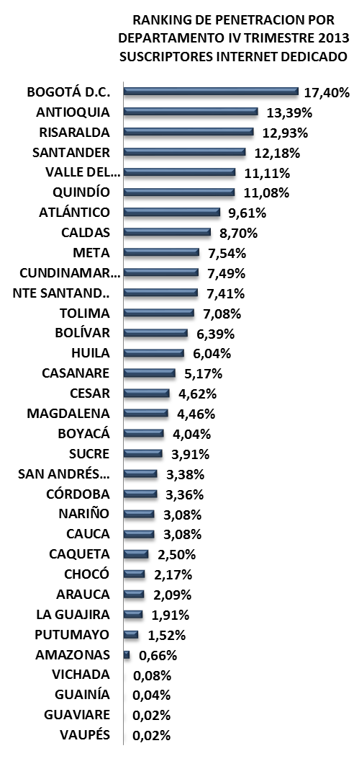
RANKING DE PENETRACION POR DEPARTAMENTO IV TRIMESTRE 2013 SUSCRIPTORES INTERNET DEDICADO
 | 4T-2013
BOGOTÁ D.C. | 0.17404004448
ANTIOQUIA | 0.13389162915
RISARALDA | 0.1292969277
SANTANDER | 0.12176749692
VALLE DEL CAUCA | 0.11112600732
QUINDÍO | 0.11082524949
ATLÁNTICO | 0.096060094206
CALDAS | 0.087031361774
META | 0.075448481526
CUNDINAMARCA | 0.074904791503
NTE SANTAND.. | 0.074099982362
TOLIMA | 0.070822587868
BOLÍVAR | 0.06387442578
HUILA | 0.060396123994
CASANARE | 0.051731404803
CESAR | 0.046198250311
MAGDALENA | 0.044599226987
BOYACÁ | 0.040409508157
SUCRE | 0.039126773957
SAN ANDRÉS… | 0.033764817007
CÓRDOBA | 0.033580203728
NARIÑO | 0.030827222301
CAUCA | 0.030757840596
CAQUETA | 0.025013051128
CHOCÓ | 0.02168960714
ARAUCA | 0.02090228319
LA GUAJIRA | 0.019129286137
PUTUMAYO | 0.015217146214
AMAZONAS | 0.0066406407212
VICHADA | 0.00075829383886
GUAINÍA | 0.00039798025023
GUAVIARE | 0.00022235810773
VAUPÉS | 0.00021019688442

No. SUSCRIPTORES INTERNET
ÍNDICE DE PENETRACIÓN DE INTERNET
PROVEEDORES INTERNET
No LÍNEAS - TELEFONÍA PÚBLICA BÁSICA CONMUTADA
SERVIDORES PÚBLICOS CERTIFICADOS EN USO DE TIC
MUNICIPIOS CONECTADOS FIBRA OPTICA

4T 2013
199
4T 2013
0
4T 2013
9
4T 2013
0,02%
AXESAT S.A.
8
4T 2013
143
3T 2013
99
3T 2013
0
3T 2013
32
3T 2013
0,07%
DCS LTDA
1
3T 2013
147
2T 2013
85
2T 2013
0
2T 2013
25
2T 2013
0,06%
2T 2013
145
INVERSIÓN HASTA 4T-2013
INVERSIÓN HASTA 4T-2013

$ 2.527.820
$ 0
RANKING PENETRACIÓN INTERNET MUNICIPIOS
TERMINALES ENTREGADOS
INSTITUCIONES CONECTADAS
HOGARES
DIGITALES
ENTIDADES CON TRÁMITES EN LÍNEA
ENTIDADES CAPACITADAS GEL
SITIOS WEB GEL

Taraira
0.10%
558/1122
Mitú
Carurú
0.02%
887/1122
0.03%
854/1122
Pacoa
0.00%
1020/1122
Papunaua
0.00%
1121/1122
COMPUTADORES ENTREGADOS
INSTITUCIONES CONECTADAS
HOGARES
DIGITALES
ENTIDADES CAPACITADAS GEL
ENTIDADES CON TRÁMITES EN LÍNEA
VAUPÉS

4T 2013
560
4T 2013
15
4T 2013
0
4T 2013
3
4T 2013
0
4T 2013
4
460
3T 2013
3T 2013
3T 2013
3T 2013
3T 2013
15
3T 2013
0
3
0
4
170
2T 2013
INVERSIÓN HASTA 4T-2013
2T 2013
INVERSIÓN HASTA 4T-2013
15
INVERSIÓN HASTA 4T-2013
2T 2013
0
2T 2013
INVERSIÓN HASTA 4T-2013
$ 8.080.992
3
2T 2013
0
2T 2013
4
POBLACIÓN DANE 2013
Habitantes
Municipios: 6
$ 828.563.336
$ 267.678.230
$ 0
42.817
33/33
FUENTES DE INFORMACIÓN

VICHADA
INFORME TRIMESTRAL POR DEPARTAMENTO
VICHADA
MAPA DE BÚSQUEDA

Gestor TIC: ELIAS PEREZ NARANJO - vaupes@mintic.gov.co
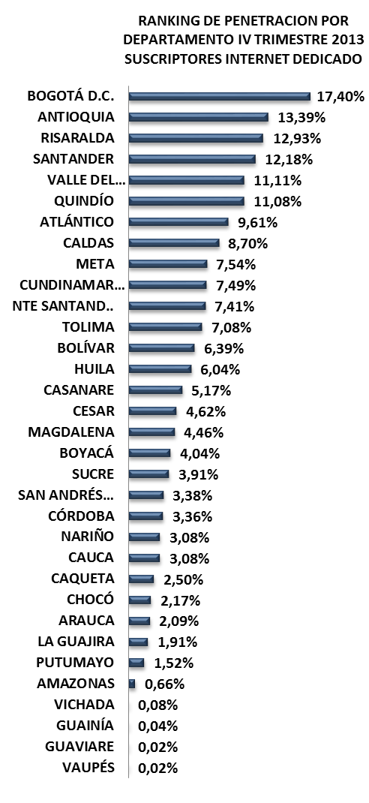
RANKING DE PENETRACION POR DEPARTAMENTO IV TRIMESTRE 2013 SUSCRIPTORES INTERNET DEDICADO
 | 4T-2013
BOGOTÁ D.C. | 0.17404004448
ANTIOQUIA | 0.13389162915
RISARALDA | 0.1292969277
SANTANDER | 0.12176749692
VALLE DEL CAUCA | 0.11112600732
QUINDÍO | 0.11082524949
ATLÁNTICO | 0.096060094206
CALDAS | 0.087031361774
META | 0.075448481526
CUNDINAMARCA | 0.074904791503
NTE SANTAND.. | 0.074099982362
TOLIMA | 0.070822587868
BOLÍVAR | 0.06387442578
HUILA | 0.060396123994
CASANARE | 0.051731404803
CESAR | 0.046198250311
MAGDALENA | 0.044599226987
BOYACÁ | 0.040409508157
SUCRE | 0.039126773957
SAN ANDRÉS… | 0.033764817007
CÓRDOBA | 0.033580203728
NARIÑO | 0.030827222301
CAUCA | 0.030757840596
CAQUETA | 0.025013051128
CHOCÓ | 0.02168960714
ARAUCA | 0.02090228319
LA GUAJIRA | 0.019129286137
PUTUMAYO | 0.015217146214
AMAZONAS | 0.0066406407212
VICHADA | 0.00075829383886
GUAINÍA | 0.00039798025023
GUAVIARE | 0.00022235810773
VAUPÉS | 0.00021019688442

No. SUSCRIPTORES INTERNET
ÍNDICE DE PENETRACIÓN DE INTERNET
PROVEEDORES INTERNET
No LÍNEAS - TELEFONÍA PÚBLICA BÁSICA CONMUTADA
SERVIDORES PÚBLICOS CERTIFICADOS EN USO DE TIC
MUNICIPIOS CONECTADOS FIBRA OPTICA

AXESAT S.A.
36
4T 2013
777
4T 2013
0
4T 2013
52
4T 2013
0,08%
MOVISTAR
10
4T 2013
336
3T 2013
664
3T 2013
0
3T 2013
58
3T 2013
0,08%
SKYNET
3
3T 2013
352
2T 2013
542
2T 2013
0
2T 2013
51
2T 2013
0,07%
ETB
2
2T 2013
372
INVERSIÓN HASTA 4T-2013
INVERSIÓN HASTA 4T-2013
IFX LTDA
1
$ 16.615.177
$ 270.743.145

TERMINALES ENTREGADOS
INSTITUCIONES CONECTADAS
HOGARES
DIGITALES
ENTIDADES CON TRÁMITES EN LÍNEA
ENTIDADES CAPACITADAS GEL
SITIOS WEB GEL
RANKING PENETRACIÓN INTERNET MUNICIPIOS

Puerto Carreño
0.14%
486/1122
Santa Rosalía
La Primavera
0.05%
740/1122
0.08%
604/1122
Cumaribo
774/1122
0.05%
COMPUTADORES ENTREGADOS
INSTITUCIONES CONECTADAS
HOGARES
DIGITALES
ENTIDADES CAPACITADAS GEL
ENTIDADES CON TRÁMITES EN LÍNEA
VICHADA

4T 2013
1.017
4T 2013
0
4T 2013
0
4T 2013
0
4T 2013
5
4T 2013
4
3T 2013
387
3T 2013
3T 2013
3T 2013
0
3T 2013
0
0
3T 2013
5
4
2T 2013
INVERSIÓN HASTA 4T-2013
385
2T 2013
INVERSIÓN HASTA 4T-2013
0
INVERSIÓN HASTA 4T-2013
2T 2013
0
2T 2013
0
2T 2013
5
2T 2013
4
POBLACIÓN DANE 2013
Habitantes
Municipios: 4
INVERSIÓN HASTA 4T-2013
$ 26.988.848
30/33
$ 1.541.161.946
$ 0
$ 0
68.575

FUENTES DE INFORMACIÓN

FUENTE DE INFO.
FUENTES DE INFORMACIÓN
MAPA DE BÚSQUEDA
INFORME TRIMESTRAL POR DEPARTAMENTO

No. SUSCRIPTORES INTERNET
ÍNDICE DE PENETRACIÓN DE INTERNET
PROVEEDORES INTERNET
TELEFONÍA PÚBLICA BÁSICA CONMUTADA
SERVIDORES PÚBLICOS CERTIFICADOS EN USO DE TIC
MUNICIPIOS CONECTADOS FIBRA OPTICA
RANKING DE PENETRACIÓN POR DEPARTAMENTO IV TRIMESTRE 2013
SUSCRIPTORES INTERNET DEDICADO

Información reportada por Proveedores de redes y servicios

Información reportada por Proveedores de redes y servicios
Of. Asesora de Planeación - Grupo estudios Sectoriales -MinTIC
Información reportada por Proveedores de redes y servicios
Información reportada por Proveedores de redes y servicios
Subdirección de Apropiación de TIC - MinTIC
Dirección de Conectividad - MinTIC

RANKING PENETRACIÓN INTERNET MUNICIPIOS

TERMINALES ENTREGADOS
INSTITUCIONES CONECTADAS
HOGARES
DIGITALES
ENTIDADES CON TRÁMITES EN LÍNEA
ENTIDADES CAPACITADAS GEL
SITIOS WEB GEL
Información reportada por Proveedores de redes y servicios

DEPARTAMENTO
DANE

COMPUTADORES ENTREGADOS
INSTITUCIONES CONECTADAS
HOGARES
DIGITALES
ENTIDADES CAPACITADAS GEL
ENTIDADES CON TRÁMITES EN LÍNEA

Computadores para Educar - MinTIC
Dirección de Conectividad - MinTIC
Dirección de Conectividad - MinTIC
Gobierno en Linea - MinTIC
Gobierno en Linea - MinTIC
Gobierno en Linea - MinTIC
POBLACIÓN DANE 2013
No Habitantes
Municipios: ---
-------

